MQM_reference
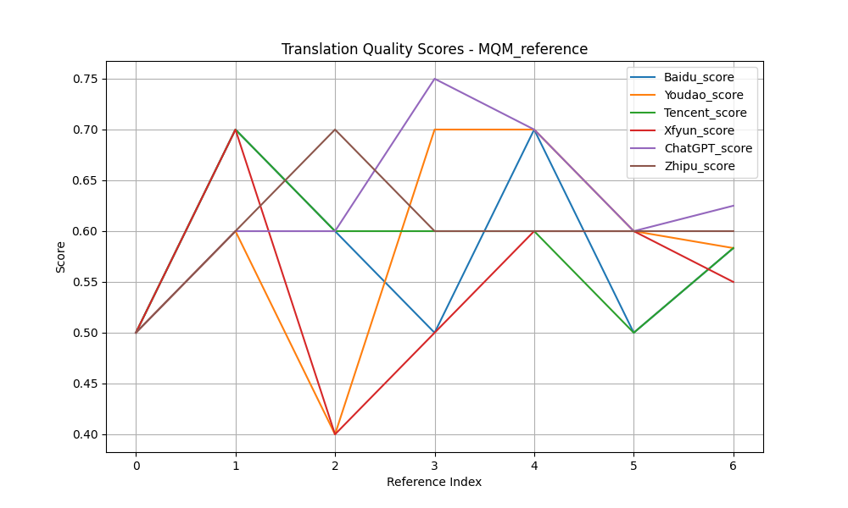
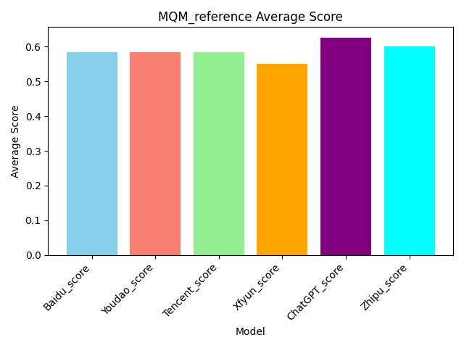
Source | Reference | Baidu | Baidu_score | Youdao | Youdao_score | Tencent | Tencent_score | Xfyun | Xfyun_score | ChatGPT | ChatGPT_score | Zhipu | Zhipu_score
Mr. and Mrs. Dursley, of number four, Privet Drive, were proud to say that they were perfectly normal, thank you very much. They were the last people you'd expect to be involved in anything strange or mysterious, because they just didn't hold with such nonsense. | 住在四号普里怀特街的杜斯利先生及夫人，非常骄傲地宣称自己是十分正常的人。但是他们最不希望见到的就是任何奇怪或神秘故事中的人物，因为他们对此总是嗤之以鼻。 | 女贞路四号的德思礼夫妇很自豪地说，他们完全正常，非常感谢。他们是你最不希望卷入任何奇怪或神秘的事情的人，因为他们就是不认同这种无稽之谈。 | 0.5 | 住在女贞路四号的德思礼先生和夫人很自豪地说他们完全正常，非常感谢。他们是你最不希望卷入任何奇怪或神秘的事情的人，因为他们就是不接受这种无稽之谈。 | 0.5 | 住在Privet Drive四号的德思利先生和夫人自豪地说，他们非常正常，非常感谢。他们是你最不可能想到的人会参与任何奇怪或神秘的事情，因为他们就是不同意这种废话。 | 0.5 | 住在女贞路四号的德思礼夫妇很自豪地说，他们是完全正常的，非常感谢。他们是你最不希望卷入任何奇怪或神秘的事情的人，因为他们不接受这种无稽之谈。 | 0.5 | 4号女贞路的德思礼先生和德思礼太太非常自豪地说他们是非常正常的人，谢谢。他们是你最不可能认为会与任何奇怪或神秘事情有牵连的人，因为他们根本不相信这种胡闹。 | 0.5 | 德思礼先生和夫人，住在小径街4号，非常自豪地说他们非常正常，谢谢您。他们是您最后会想到会卷入任何奇怪或神秘事情的人，因为他们根本不接受这种胡说八道。 | 0.5
When Mr. and Mrs. Dursley woke up on the dull, gray Tuesday our story starts, there was nothing about the cloudy sky outside to suggest that strange and mysterious things would soon be happening all over the country. Mr. Dursley hummed as he picked out his most boring tie for work, and Mrs. Dursley gossiped away happily as she wrestled a screaming Dudley into his high chair. | 当杜斯利先生和夫人在灰暗阴沉的星期二早晨醒来时，我们的故事便开始了。虽然外面阴云密布的天空并不能预示着今天一定会有什么离奇古怪的事情发生。杜斯利先生一边哼着小曲一边拿出他最差的领带准备去上班，杜斯利夫人则一边口中叨念着一边把依依呀呀的达德里放到高椅子上去。 | 当德思礼夫妇在沉闷、灰暗的星期二醒来时，我们的故事开始了，外面多云的天空并没有表明全国各地很快就会发生奇怪而神秘的事情。德思礼先生一边哼着歌，一边挑选他最无聊的领带去上班，德思礼太太一边把一个尖叫的达力抓进他的高脚椅，一边愉快地闲聊着。 | 0.7 | 当德思礼夫妇在那个阴沉、灰暗的星期二醒来时，我们的故事开始了。外面多云的天空没有任何迹象表明，奇怪而神秘的事情即将在全国各地发生。德思礼先生一边哼着歌，一边挑选他最无聊的领带去上班。德思礼太太一边开心地闲聊着，一边把尖叫的达力抱到他的高椅子上。 | 0.6 | 当德思礼先生和夫人在沉闷、灰暗的星期二醒来时，我们的故事开始了，外面多云的天空没有任何迹象表明全国各地很快就会发生奇怪而神秘的事情。德思礼先生一边哼着歌，一边挑选了他最无聊的工作领带，而德思礼夫人一边把尖叫的达力摔在他的高脚椅上，一边开心地闲聊。 | 0.7 | 当德思礼先生和德思礼太太在那个阴沉、灰暗的星期二醒来时，我们的故事开始了，外面多云的天空并没有任何迹象表明，奇怪而神秘的事情很快就会在全国各地发生。德思礼先生一边哼着歌，一边挑选他最乏味的领带去上班，德思礼太太一边把尖叫着的达力推到他的高脚椅上，一边高兴地闲聊着。 | 0.7 | 当德思礼先生和德思礼夫人醒来时，我们的故事始于一个阴沉的灰色星期二。外面的阴云密布，毫无迹象表明奇怪而神秘的事情将很快在全国各地发生。德思礼先生一边哼着小曲，一边挑选他最无聊的领带去上班，而德思礼夫人则一边高兴地八卦，一边奋力将尖叫的达力按进他的小高椅。 | 0.6 | 在故事开始的那个沉闷的灰色星期二，当德思礼先生和夫人醒来时，外面阴沉的天空并没有任何迹象表明奇怪而神秘的事情很快就会在全国各地发生。德思礼先生在挑选上班最无聊的领带时还哼着小曲，而德思礼夫人则一边快乐地闲聊，一边把尖叫的达力和他的高脚椅斗争了一番。 | 0.6
Mr. Dursley was the director of a firm called Grunnings, which made drills. He was a big, beefy man with hardly any neck, although he did have a very large mustache. Mrs. Dursley was thin and blonde and had nearly twice the usual amount of neck, which came in very useful as she spent so much of her time craning over garden fences, spying on the neighbors. The Dursleys had a small son called Dudley and in their opinion there was no finer boy anywhere. | 杜斯利先生是一家叫作格朗宁斯的钻机工厂的老板。他非常肥壮、结实，几乎肥到没有颈根，但却有一把大胡子。杜斯利夫人则非常苗条，一头金发。她的颈根有常人的两倍那么长，这使得她整天伸长脖子透过花园围栏去偷窥邻居家的动静变得非常容易。杜斯利夫妇有个儿子叫做达德里。在他们眼中，这世界上再没有比达德里更棒的男孩了。 | 德思礼先生是一家名为Grunnings的公司的董事，该公司生产钻头。他是个身材魁梧的男人，几乎没有脖子，尽管他确实留着很大的胡子。德思礼太太身材瘦削，金发碧眼，脖子几乎是平时的两倍，这对她来说非常有用，因为她花了很多时间在花园栅栏上窥探邻居。德思礼家有一个小儿子叫达力，在他们看来，没有比他更好的男孩了。 | 0.6 | 德思礼先生是格朗宁斯公司的主管，这家公司生产钻头。他是个魁梧结实的男人，几乎没有脖子，尽管他的胡子很大。德思礼太太身材瘦削，金发碧眼，脖子几乎是平时的两倍长，这很有用，因为她花了很多时间把头探过花园的栅栏，监视邻居们。德思礼家有个小儿子叫达力，在他们看来，没有比他更好的孩子了。 | 0.4 | 德思礼先生是一家名为Grunnings的公司的董事，该公司生产钻头。他是一个魁梧的男人，几乎没有脖子，尽管他有一把非常大的胡子。德思礼夫人身材瘦削，金发碧眼，脖子几乎是平时的两倍，这一点非常有用，因为她大部分时间都在花园栅栏上伸着懒腰，监视邻居。德思礼一家有一个小儿子，名叫达德利，在他们看来，没有比这更好的男孩了。 | 0.6 | 德思礼先生是一家名为Grunnings的钻孔机制造公司的主管。他是一个高大健壮的男人，几乎没有脖子，虽然他确实有一个非常大的胡子。德思礼太太很瘦，金发碧眼，脖子几乎是平时的两倍，这对她非常有用，因为她花了很多时间在花园篱笆上伸长脖子，窥探邻居。德思礼夫妇有个小儿子叫达力，在他们看来，世界上没有比达力更好的孩子了。 | 0.4 | 德思礼先生是一个叫格朗宁的公司的主管，这家公司生产钻机。他是一个身材高大、肌肉发达的男人，几乎没有脖子，尽管他有一撮非常大的胡子。德思礼太太则瘦瘦的，有着金发，脖子几乎比普通人的长了一倍，这对她来说非常有用，因为她花了很多时间越过花园围栏偷看邻居们。德思礼夫妇有一个叫达力的小儿子，在他们看来，世界上没有比他更好的男孩了。 | 0.6 | 德思礼先生是一家名为格兰宁斯的公司的高管，这家公司生产钻头。他是个高大健壮的男子，几乎没什么脖子，不过他确实有一副非常大的八字胡。德思礼夫人则瘦弱金发，脖子长度几乎是常人的两倍，这在她在花园围栏上伸长脖子偷窥邻居时非常有用。德思礼夫妇有一个小儿子名叫达力，在他们看来，世界上没有比他更出色的孩子了。 | 0.7
None of them noticed a large, tawny owl flutter past the window. At half past eight, Mr. Dursley picked up his briefcase, pecked Mrs. Dursley on the cheek, and tried to kiss Dudley good-bye but missed, because Dudley was now having a tantrum and throwing his cereal at the walls. "Little tyke," chortled Mr. Dursley as he left the house. He got into his car and backed out of number four's drive. | 没有一个人注意到这时有一只巨大的褐色的猫头鹰从窗外掠过。八点半时，杜斯利先生拿起他的公文包去上班。临行前，在杜斯刊夫人的面颊上吻了一下算是告别。他本来要在达德里脸上也亲一口的，但是因为达德里正在发脾气并且把麦片往墙上扔，便只好作罢。"小淘气！"杜斯利先生呵呵大笑地走出门口钻进他的车，倒着车驶出了四号车道。 | 他们谁也没注意到一只黄褐色的大猫头鹰从窗户飞过。八点半，德思礼先生拿起他的公文包，啄了啄德思礼太太的脸颊，试图和达力吻别，但没吻到，因为达力现在发脾气了，把麦片扔到墙上。“小家伙，”德思礼先生离开家时哈哈大笑。他上了车，从四号车道后退。 | 0.5 | 他们谁也没有注意到一只黄褐色的大猫头鹰振翅飞过窗户。八点半的时候，德思礼先生拿起公文包，在德思礼夫人的脸颊上亲了一下，又想跟达力吻别，可是没亲到，因为达力正在发脾气，把麦片扔到墙上。“小家伙。”德思礼先生笑着离开了房子。他上了车，从四号的车道上倒了出来。 | 0.7 | 他们没有注意到一只黄褐色的大猫头鹰从窗户飞过。八点半，德思礼先生拿起公文包，在德思礼夫人的脸颊上亲了一口，试图与达力吻别，但没能如愿，因为达力现在发脾气，把麦片扔到墙上。“小家伙，”德思礼先生离开家时咯咯地笑着说道。他上了车，退出了四号车道。 | 0.6 | 他们谁也没有注意到一只黄褐色的大猫头鹰从窗前飞过。八点半，德思礼先生拿起他的公文包，在德思礼太太的脸颊上吻了一下，想和达力吻别，但没成功，因为达力正在发脾气，把他的麦片扔到墙上。“小家伙，”德思礼先生离开家时咯咯地笑着说。他钻进车里，倒出了四号车道。 | 0.5 | 他们谁也没有注意到一只大而黄褐色的猫头鹰在窗外飞过。八点半，德思礼先生拿起公文包，亲了亲德思礼太太的面颊，想吻一下达力道别，但没成功，因为达力正大发脾气，把麦片粥扔到墙上。“小捣蛋鬼，”德思礼先生离开房子时咯咯地笑道。他上了车，从四号的车道倒车出去。 | 0.75 | 他们谁也没有注意到一只巨大的茶色猫头鹰从窗外掠过。 八点半，德思礼先生拿起他的公文包，在德思礼夫人的脸颊上轻轻吻了一下，想要吻别达德利，但却没吻到，因为达德利此刻正在发脾气，把他的谷物扔向墙壁。"小捣蛋鬼，"德思礼先生笑着离开了房子。他坐进车里，从四号的车道倒车出来。 | 0.6
The Dursleys had everything they wanted, but they also had a secret, and their greatest fear was that somebody would discover it. They didn't think they could bear it if anyone found out about the Potters. Mrs. Potter was Mrs. Dursley's sister, but they hadn't met for several years; in fact, Mrs. Dursley pretended she didn't have a sister, because her sister and her good-for-nothing husband were as unDursleyish as it was possible to be. The Dursleys shuddered to think what the neighbors would say if the Potters arrived in the street. The Dursleys knew that the Potters had a small son, too, but they had never even seen him. This boy was another good reason for keeping the Potters away; they didn't want Dudley mixing with a child like that. | 杜斯利一家几乎有他们想要的一切东西。但是他们也有一个秘密，而且他们最大的担心就是有一天别人会发现这个秘密。如果有人知道关于波特一家的事，他们就会认为自己无法保守这个秘密了。波特夫人是杜斯利夫人的妹妹，但是她们已经有很多年没有见面了、事实上，杜斯利夫人假装她从来没有什么妹妹，因为她的妹妹和那不中用的妹夫没有一丝一毫杜斯利家族的风范。一想到波特一家的到来会招致邻居的议论，杜斯利一家就会浑身发抖。杜斯利一家知道波特夫妇也有一个儿子，只是未曾谋面。这个小男孩也成了杜斯利一家避开波特一家的借口，因为他们不希望听话的达德里与这种小孩混在一起。 | 德思礼一家拥有他们想要的一切，但他们也有一个秘密，他们最大的恐惧是有人会发现它。他们认为如果有人发现波特一家，他们无法忍受。波特太太是德思礼太太的妹妹，但他们已经好几年没见面了；事实上，德思礼太太假装她没有妹妹，因为她的妹妹和她那一无是处的丈夫尽可能地不像德思礼家。德思礼一家想到波特一家到了街上，邻居们会说什么，都吓得发抖。德思礼一家知道波特家也有一个小儿子，但他们甚至从未见过他。这个男孩是另一个让波特一家远离的好理由；他们不想让达力和那样的孩子混在一起。 | 0.7 | 德思礼一家拥有他们想要的一切，但他们也有一个秘密，他们最担心的是有人会发现这个秘密。他们觉得如果有人发现波特一家的事，他们就受不了了。波特夫人是德思礼夫人的妹妹，但她们已经好几年没见面了。事实上，德思礼太太假装自己没有妹妹，因为她姐姐和她那一无是处的丈夫都是德思礼家的人。德思礼一家一想到如果波特一家来到街上，邻居们会说些什么，就不寒而栗。德思礼一家知道波特夫妇也有一个小儿子，但他们从来没有见过他。这个男孩是让波特一家远离的另一个好理由;他们不想让达力和那样的孩子混在一起。 | 0.7 | 德思礼一家拥有他们想要的一切，但他们也有一个秘密，他们最担心的就是有人发现。他们认为如果有人发现波特一家的事，他们无法忍受。波特夫人是德思礼夫人的妹妹，但他们已经好几年没见面了。事实上，德思礼夫人假装自己没有妹妹，因为她的妹妹和她那个一无是处的丈夫是多么不像德思礼了。德思礼一家想到如果波特一家走到街上，邻居们会说什么，他们就不寒而栗。德思礼一家知道波特一家也有一个小儿子，但他们从未见过他。这个男孩是让波特一家远离的另一个很好的理由;他们不希望达德利和这样的孩子混在一起。 | 0.6 | 德思礼一家拥有他们想要的一切，但他们也有一个秘密，他们最担心的是有人会发现这个秘密。他们认为，如果有人发现波特夫妇的事，他们无法忍受。波特夫人是德思礼夫人的妹妹，但他们已经有好几年没见面了。事实上，夫人。德思礼假装她没有妹妹，因为她的妹妹和她那一无是处的丈夫是最不像德思礼的人。德思礼一家不寒而栗地想到，如果波特一家来到街上，邻居们会说些什么。德思礼夫妇知道波特夫妇也有一个小儿子，但他们甚至从未见过他。这个男孩是另一个让波特夫妇远离的好理由。他们不想让达德利和那样的孩子混在一起。 | 0.6 | 德思礼一家有他们想要的一切，但他们也有一个秘密，而他们最大的恐惧就是被别人发现这个秘密。他们觉得如果有人知道波特一家，他们简直无法承受。波特夫人是德思礼太太的妹妹，但她们已经有好几年没有见过面了；实际上，德思礼太太假装自己没有妹妹，因为她的妹妹和那位一无是处的丈夫尽可能地不像德思礼一家。想到如果波特一家出现在街上，邻居们会说什么，德思礼一家就不寒而栗。德思礼一家知道波特一家有一个小儿子，但他们从未见过这个孩子。这个男孩是另外一个很好的理由来让波特一家远离；他们不希望达力与这样的孩子混在一起。 | 0.7 | 德思礼一家拥有他们想要的一切，但他们也有一个秘密，他们最害怕的就是有人会发现它。他们无法忍受如果有人发现了波特一家的事情。波特夫人是德思礼夫人的姐姐，但她们已经好几年没见面了；实际上，德思礼夫人假装自己没有姐姐，因为她的姐姐和那个不务正业的丈夫简直是与德思礼家族的风格格格不入。一想到波特一家如果出现在街上，邻居们会怎么说，德思礼一家就不寒而栗。德思礼一家知道波特家也有一个小孩，但他们甚至从未见过他。这个男孩也是他们要把波特一家拒之门外的好理由；他们不希望达利与这样的孩子交往。 | 0.6
It was on the corner of the street that he noticed the first sign of something peculiar -- a cat reading a map. For a second, Mr. Dursley didn't realize what he had seen -- then he jerked his head around to look again. There was a tabby cat standing on the corner of Privet Drive, but there wasn't a map in sight. What could he have been thinking of? It must have been a trick of the light. Mr. Dursley blinked and stared at the cat. It stared back. As Mr. Dursley drove around the corner and up the road, he watched the cat in his mirror. It was now reading the sign that said Privet Drive -- no, looking at the sign; cats couldn't read maps or signs. Mr. Dursley gave himself a little shake and put the cat out of his mind. As he drove toward town he thought of nothing except a large order of drills he was hoping to get that day. | 当他驶到街的拐角处时，他发现了第一件不寻常的事情——一只猫在看地图。开始时杜斯利先生并没有感到有什么不妥。到他意识到并猛地转过头去看时，只见那只肥嘟嘟的猫还蹲在那里，可是地图却没有了。天哪，杜斯利先生想，我怎么可能有这种想法呢？刚才我一定是眼花了。杜斯利先生眨了眨眼，又看了那只猫一眼。那只猫回了他一眼。正在杜斯利先生驶进拐角准备上另一条路时，他又在后视镜里看了一眼那只猫，现在那只猫正在读着"普里怀特街"的路牌——不，它只是朝路牌看而已，猫是不可能会认识任何地图或路牌的。杜斯利先生浑身一抖，想极力摆脱关于那只猫的任何想法。在接下来的路程里，杜斯利想的全都是关于他如何希望得到一大笔钻机的订单之类的事情。 | 就在街角，他注意到了一些奇怪的东西的第一个迹象——一只猫在看地图。德思礼先生有一秒钟没有意识到他看到了什么，然后他猛地转过头来又看了一眼。女贞路拐角处有一只虎斑猫，但眼前没有地图。他到底在想什么？这一定是光线的诡计。德思礼先生眨了眨眼，盯着猫看。它回头看了看。德思礼先生转过街角，沿着路走，他看着镜子里的猫。现在，它正在看女贞路的牌子——不，看牌子；猫看不懂地图或标志。德思礼先生轻轻摇晃了一下，把那只猫抛诸脑后。当他开车去镇上时，除了他希望那天能得到的一大堆演习外，他什么也没想。 | 0.5 | 就在街角，他注意到第一个奇怪的迹象——一只猫在看地图。一时间，德思礼先生还没有意识到自己看到了什么——然后他猛地扭过头去看了看。有一只虎斑猫站在女贞路的拐角处，但没有看到地图。他在想什么呢?这一定是光的把戏。德思礼先生眨了眨眼睛，盯着那只猫。它盯着我看。德思礼先生开车拐过街角，沿路而上，他从镜子里看到了那只猫。它现在正在看那块写着女贞路的牌子——不，是看着牌子;猫看不懂地图或指示牌。德思礼先生轻轻抖了抖身子，把那只猫从脑子里赶了出去。当他开车去镇上的时候，除了希望那天能得到一大批钻机，他什么也没想。 | 0.6 | 正是在街角，他注意到了一些奇怪的迹象--一只猫在看地图。有那么一瞬间，德思礼先生没有意识到自己看到了什么--然后他猛地转头再次看去。一只虎斑猫站在樱草路的拐角处，但看不到地图。他到底在想什么？这一定是光的诡计。德思礼先生眨了眨眼睛，盯着那只猫。它也盯着它。当德思礼先生开车绕过拐角并沿着路行驶时，他在镜子里看着那只猫。它现在正在阅读写着“李子路”的标志--不，是在看标志;猫无法阅读地图或标志。德思礼先生轻轻摇晃了一下，把猫抛在脑后。当他开车进城时，他什么也没想，除了他希望那天能拿到的一大笔演习。 | 0.5 | 就在街道的拐角处，他注意到了一件奇怪的事情的第一个迹象--一只猫在看地图。有那么一秒钟，德思礼先生没有意识到他看到了什么--然后他猛地转过头去再看一遍。有一只虎斑猫站在女贞路的拐角处，但看不到地图。他到底在想什么？这一定是光的诡计。德思礼先生眨了眨眼睛，盯着猫。它回瞪着。当德思礼先生开车转过街角，沿着路往上走时，他从镜子里看到了那只猫。他正在看那块写着“女贞路”的路牌--不，是在看路牌。猫看不懂地图和路标。德思礼先生摇了摇身子，忘记了那只猫。当他开车进城时，他什么也没想，只想着他希望当天能得到的一大批钻头。 | 0.6 | 他是在街角注意到第一件奇怪的事情——一只猫在看地图。达力先生有一秒钟没意识到他看到了什么——然后他猛地转过头来再看一次。在女贞路的拐角处，有一只虎斑猫站在那里，但看不见地图。他究竟在想什么呢？这一定是光线的问题。达力先生眨了眨眼，盯着那只猫。猫也盯着他。随着达力先生开车转过街角往前走，他从后视镜中看着那只猫。那只猫正在看写有“女贞路”字样的标志——不，应该是看着标志；猫不可能看地图或标志。达力先生摇了摇头，不再去想那只猫。当他开车进城时，他除了想着那天希望能拿到的一大笔钻头订单外，什么也没想。 | 0.6 | 就在街道的拐角处，他注意到了一些奇怪现象的第一个迹象——一只正在看地图的猫。一瞬间，德思礼先生没有意识到自己看到了什么——然后他猛地转过头去想再看一眼。在Privet Drive的拐角处站着一只虎斑猫，但附近却看不到地图。他都在想些什么呢？这一定是光线的错觉。德思礼先生眨了眨眼，盯着那只猫看。那只猫也回盯着他。当德思礼先生开车绕过拐角，沿着路前行时，他在后视镜里观察着那只猫。那只猫现在正在看标着“Privet Drive”的牌子——不，应该是在看牌子；猫不可能读地图或标志。德思礼先生轻轻摇了摇头，把那只猫从自己的脑海中赶走。当他开车朝镇上驶去时，除了希望自己那天能接到一大笔钻头的订单外，什么也没想。 | 0.6
Average |  |  | 0.58333333333 |  | 0.58333333333 |  | 0.58333333333 |  | 0.55 |  | 0.625 |  | 0.6

Baidu
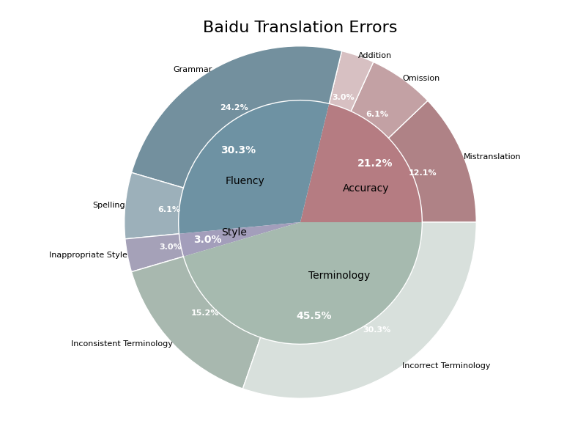
Source | Reference | Baidu | Baidu_error_type | Baidu_severity | Baidu_explanation | Baidu_scores
Mr. and Mrs. Dursley, of number four, Privet Drive, were proud to say that they were perfectly normal, thank you very much. They were the last people you'd expect to be involved in anything strange or mysterious, because they just didn't hold with such nonsense. | 住在四号普里怀特街的杜斯利先生及夫人，非常骄傲地宣称自己是十分正常的人。但是他们最不希望见到的就是任何奇怪或神秘故事中的人物，因为他们对此总是嗤之以鼻。 | 女贞路四号的德思礼夫妇很自豪地说，他们完全正常，非常感谢。他们是你最不希望卷入任何奇怪或神秘的事情的人，因为他们就是不认同这种无稽之谈。 | Incorrect Terminology, Grammar, Mistranslation, Inconsistent Terminology | 7, 6, 6, 5 | 'Privet Drive' should be translated as '普里怀特街' instead of '女贞路'. '德思礼' should be '杜斯利'. The phrase '非常感谢' is an incorrect translation of 'thank you very much' in this context. The correct translation should not include '非常感谢'. 'The last people you'd expect to be involved' means they are the least likely people to be involved, not '最不希望见到'. The correct translation should convey this meaning. '不认同' is not as strong as '嗤之以鼻'. The latter better conveys the original meaning of 'didn't hold with such nonsense'. | 0.5
When Mr. and Mrs. Dursley woke up on the dull, gray Tuesday our story starts, there was nothing about the cloudy sky outside to suggest that strange and mysterious things would soon be happening all over the country. Mr. Dursley hummed as he picked out his most boring tie for work, and Mrs. Dursley gossiped away happily as she wrestled a screaming Dudley into his high chair. | 当杜斯利先生和夫人在灰暗阴沉的星期二早晨醒来时，我们的故事便开始了。虽然外面阴云密布的天空并不能预示着今天一定会有什么离奇古怪的事情发生。杜斯利先生一边哼着小曲一边拿出他最差的领带准备去上班，杜斯利夫人则一边口中叨念着一边把依依呀呀的达德里放到高椅子上去。 | 当德思礼夫妇在沉闷、灰暗的星期二醒来时，我们的故事开始了，外面多云的天空并没有表明全国各地很快就会发生奇怪而神秘的事情。德思礼先生一边哼着歌，一边挑选他最无聊的领带去上班，德思礼太太一边把一个尖叫的达力抓进他的高脚椅，一边愉快地闲聊着。 | Grammar, Inappropriate Style, Incorrect Terminology, Incorrect Terminology | 3, 2, 4, 4 | 翻译中缺少“早晨”，使得句子不够完整和准确。 翻译中使用了“表明”，显得太正式，不够口语化。参考译文的“预示着”更符合原文风格。 “最无聊的领带”翻译不准确，应该是“最差的领带”。 “抓进”显得粗鲁，不符合原文的语气，应该用“放到”。此外，“依依呀呀”比“尖叫”更符合小孩的语言特点。 | 0.7
Mr. Dursley was the director of a firm called Grunnings, which made drills. He was a big, beefy man with hardly any neck, although he did have a very large mustache. Mrs. Dursley was thin and blonde and had nearly twice the usual amount of neck, which came in very useful as she spent so much of her time craning over garden fences, spying on the neighbors. The Dursleys had a small son called Dudley and in their opinion there was no finer boy anywhere. | 杜斯利先生是一家叫作格朗宁斯的钻机工厂的老板。他非常肥壮、结实，几乎肥到没有颈根，但却有一把大胡子。杜斯利夫人则非常苗条，一头金发。她的颈根有常人的两倍那么长，这使得她整天伸长脖子透过花园围栏去偷窥邻居家的动静变得非常容易。杜斯利夫妇有个儿子叫做达德里。在他们眼中，这世界上再没有比达德里更棒的男孩了。 | 德思礼先生是一家名为Grunnings的公司的董事，该公司生产钻头。他是个身材魁梧的男人，几乎没有脖子，尽管他确实留着很大的胡子。德思礼太太身材瘦削，金发碧眼，脖子几乎是平时的两倍，这对她来说非常有用，因为她花了很多时间在花园栅栏上窥探邻居。德思礼家有一个小儿子叫达力，在他们看来，没有比他更好的男孩了。 | Incorrect Terminology, Inconsistent Terminology, Addition, Grammar | 8, 5, 3, 4 | '董事' is not the correct translation for 'director' in this context. '老板' (boss) or '经理' (manager) would be more appropriate. Additionally, '钻头' translates to 'drill bits,' while '钻机' refers to drilling machines, which is more accurate. '身材魁梧' (sturdy) is not as precise as '肥壮、结实' (fat and strong) which better captures 'big, beefy.' Also, '颈根' is more accurate than '脖子' for 'neck' in this context. '金发碧眼' adds 'blue eyes,' which is not mentioned in the source text. Also, '瘦削' (thin) should be '苗条' (slim) to better match 'thin and blonde.' '小儿子' inaccurately implies they have more than one son. '儿子' is sufficient. | 0.6
None of them noticed a large, tawny owl flutter past the window. At half past eight, Mr. Dursley picked up his briefcase, pecked Mrs. Dursley on the cheek, and tried to kiss Dudley good-bye but missed, because Dudley was now having a tantrum and throwing his cereal at the walls. "Little tyke," chortled Mr. Dursley as he left the house. He got into his car and backed out of number four's drive. | 没有一个人注意到这时有一只巨大的褐色的猫头鹰从窗外掠过。八点半时，杜斯利先生拿起他的公文包去上班。临行前，在杜斯刊夫人的面颊上吻了一下算是告别。他本来要在达德里脸上也亲一口的，但是因为达德里正在发脾气并且把麦片往墙上扔，便只好作罢。"小淘气！"杜斯利先生呵呵大笑地走出门口钻进他的车，倒着车驶出了四号车道。 | 他们谁也没注意到一只黄褐色的大猫头鹰从窗户飞过。八点半，德思礼先生拿起他的公文包，啄了啄德思礼太太的脸颊，试图和达力吻别，但没吻到，因为达力现在发脾气了，把麦片扔到墙上。“小家伙，”德思礼先生离开家时哈哈大笑。他上了车，从四号车道后退。 | Mistranslation, Incorrect Terminology, Incorrect Terminology, Mistranslation | 6, 5, 4, 4 | '他们谁也没注意到' is a less formal way of saying '没有一个人注意到,' and '从窗户飞过' is less accurate than '从窗外掠过.' The reference translation is more accurate and formal. '啄了啄' is an incorrect term; '吻了一下' is more suitable. '试图和达力吻别' should be '本来要在达德里脸上也亲一口的.' The proper names should be translated consistently: '德思礼' should be '杜斯利,' and '达力' should be '达德里.' '小家伙' is a less accurate translation of 'Little tyke' than '小淘气.' '哈哈大笑' is not as appropriate as '呵呵大笑.' '从四号车道后退' is not as clear as '倒着车驶出了四号车道.' The latter provides a clearer picture of the action described. | 0.5
The Dursleys had everything they wanted, but they also had a secret, and their greatest fear was that somebody would discover it. They didn't think they could bear it if anyone found out about the Potters. Mrs. Potter was Mrs. Dursley's sister, but they hadn't met for several years; in fact, Mrs. Dursley pretended she didn't have a sister, because her sister and her good-for-nothing husband were as unDursleyish as it was possible to be. The Dursleys shuddered to think what the neighbors would say if the Potters arrived in the street. The Dursleys knew that the Potters had a small son, too, but they had never even seen him. This boy was another good reason for keeping the Potters away; they didn't want Dudley mixing with a child like that. | 杜斯利一家几乎有他们想要的一切东西。但是他们也有一个秘密，而且他们最大的担心就是有一天别人会发现这个秘密。如果有人知道关于波特一家的事，他们就会认为自己无法保守这个秘密了。波特夫人是杜斯利夫人的妹妹，但是她们已经有很多年没有见面了、事实上，杜斯利夫人假装她从来没有什么妹妹，因为她的妹妹和那不中用的妹夫没有一丝一毫杜斯利家族的风范。一想到波特一家的到来会招致邻居的议论，杜斯利一家就会浑身发抖。杜斯利一家知道波特夫妇也有一个儿子，只是未曾谋面。这个小男孩也成了杜斯利一家避开波特一家的借口，因为他们不希望听话的达德里与这种小孩混在一起。 | 德思礼一家拥有他们想要的一切，但他们也有一个秘密，他们最大的恐惧是有人会发现它。他们认为如果有人发现波特一家，他们无法忍受。波特太太是德思礼太太的妹妹，但他们已经好几年没见面了；事实上，德思礼太太假装她没有妹妹，因为她的妹妹和她那一无是处的丈夫尽可能地不像德思礼家。德思礼一家想到波特一家到了街上，邻居们会说什么，都吓得发抖。德思礼一家知道波特家也有一个小儿子，但他们甚至从未见过他。这个男孩是另一个让波特一家远离的好理由；他们不想让达力和那样的孩子混在一起。 | Grammar, Mistranslation, Spelling, Grammar, Grammar, Spelling, Inconsistent Terminology | 2, 6, 2, 4, 3, 2, 3 | 使用“恐惧”虽然可以理解，但在这里使用“担心”更符合上下文的语气。 原文中的“they couldn't bear it”应理解为“他们无法忍受被发现”，而不是“无法保守这个秘密”。 “波特太太”和“德思礼太太”应该统一为“波特夫人”和“杜斯利夫人”。 “尽可能地不像德思礼家”不够通顺，应该调整为“没有一丝一毫杜斯利家族的风范”。 句子结构不够通顺，应调整为“一想到波特一家的到来会招致邻居的议论，杜斯利一家就会浑身发抖”。 “波特家”和“德思礼家”应该统一为“波特夫妇”和“杜斯利一家”。 “达力”应统一为“达德里”，并且“借口”一词更符合上下文语境。 | 0.7
It was on the corner of the street that he noticed the first sign of something peculiar -- a cat reading a map. For a second, Mr. Dursley didn't realize what he had seen -- then he jerked his head around to look again. There was a tabby cat standing on the corner of Privet Drive, but there wasn't a map in sight. What could he have been thinking of? It must have been a trick of the light. Mr. Dursley blinked and stared at the cat. It stared back. As Mr. Dursley drove around the corner and up the road, he watched the cat in his mirror. It was now reading the sign that said Privet Drive -- no, looking at the sign; cats couldn't read maps or signs. Mr. Dursley gave himself a little shake and put the cat out of his mind. As he drove toward town he thought of nothing except a large order of drills he was hoping to get that day. | 当他驶到街的拐角处时，他发现了第一件不寻常的事情——一只猫在看地图。开始时杜斯利先生并没有感到有什么不妥。到他意识到并猛地转过头去看时，只见那只肥嘟嘟的猫还蹲在那里，可是地图却没有了。天哪，杜斯利先生想，我怎么可能有这种想法呢？刚才我一定是眼花了。杜斯利先生眨了眨眼，又看了那只猫一眼。那只猫回了他一眼。正在杜斯利先生驶进拐角准备上另一条路时，他又在后视镜里看了一眼那只猫，现在那只猫正在读着"普里怀特街"的路牌——不，它只是朝路牌看而已，猫是不可能会认识任何地图或路牌的。杜斯利先生浑身一抖，想极力摆脱关于那只猫的任何想法。在接下来的路程里，杜斯利想的全都是关于他如何希望得到一大笔钻机的订单之类的事情。 | 就在街角，他注意到了一些奇怪的东西的第一个迹象——一只猫在看地图。德思礼先生有一秒钟没有意识到他看到了什么，然后他猛地转过头来又看了一眼。女贞路拐角处有一只虎斑猫，但眼前没有地图。他到底在想什么？这一定是光线的诡计。德思礼先生眨了眨眼，盯着猫看。它回头看了看。德思礼先生转过街角，沿着路走，他看着镜子里的猫。现在，它正在看女贞路的牌子——不，看牌子；猫看不懂地图或标志。德思礼先生轻轻摇晃了一下，把那只猫抛诸脑后。当他开车去镇上时，除了他希望那天能得到的一大堆演习外，他什么也没想。 | Grammar, Omission, Incorrect Terminology, Inconsistent Terminology, Incorrect Terminology, Incorrect Terminology, Omission, Inconsistent Terminology, Grammar, Incorrect Terminology | 6, 7, 5, 6, 4, 5, 6, 5, 4, 7 | 译文中'一些奇怪的东西的第一个迹象'表达不够自然，且与原文不完全一致。参考译文'第一件不寻常的事情'更加准确。 译文中遗漏了'Mr. Dursley didn't realize what he had seen'的含义。参考译文中对这一部分做了更详细的描述。 '眼前没有地图'不如'地图却没有了'自然。且'tabby cat'直接翻译为'虎斑猫'，但参考译文采用了'肥嘟嘟的猫'，更符合语境。 译文'他到底在想什么？'不如参考译文'天哪，杜斯利先生想，我怎么可能有这种想法呢？'符合原文语气。 '光线的诡计'不如'眼花了'符合中文表达习惯。 '它回头看了看'不如'那只猫回了他一眼'更准确。 译文中省略了'准备上另一条路时'的细节，与原文不符。 '女贞路'与'普里怀特街'不一致，且'看牌子'不如'朝路牌看'准确。 '轻轻摇晃了一下'不如'浑身一抖'自然，且更符合原文语境。 '一大堆演习'与原文意思不符，'drills'此处应指'钻机'。参考译文更准确。 | 0.5

Youdao
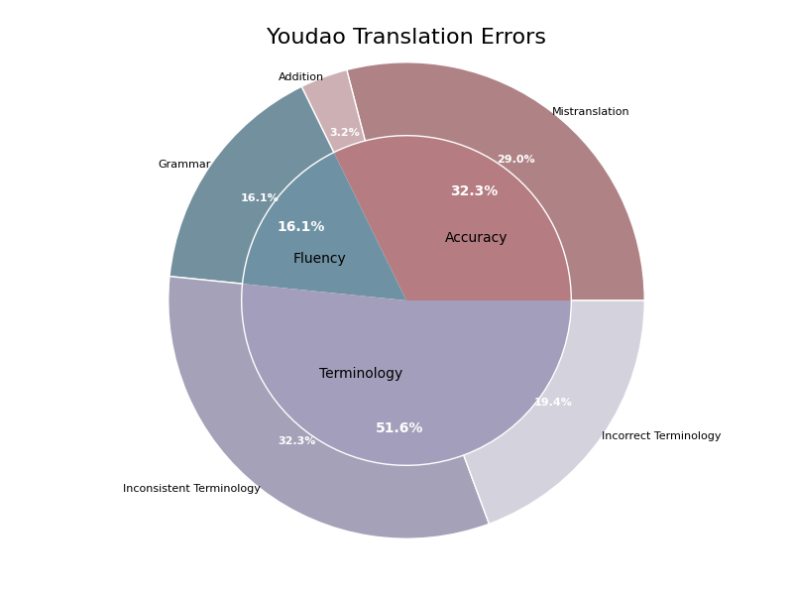
Source | Reference | Youdao | Youdao_error_type | Youdao_severity | Youdao_explanation | Youdao_scores
Mr. and Mrs. Dursley, of number four, Privet Drive, were proud to say that they were perfectly normal, thank you very much. They were the last people you'd expect to be involved in anything strange or mysterious, because they just didn't hold with such nonsense. | 住在四号普里怀特街的杜斯利先生及夫人，非常骄傲地宣称自己是十分正常的人。但是他们最不希望见到的就是任何奇怪或神秘故事中的人物，因为他们对此总是嗤之以鼻。 | 住在女贞路四号的德思礼先生和夫人很自豪地说他们完全正常，非常感谢。他们是你最不希望卷入任何奇怪或神秘的事情的人，因为他们就是不接受这种无稽之谈。 | Incorrect Terminology, Mistranslation | 8, 7 | '女贞路' should be translated as '普里怀特街' to maintain consistency with the common translation of 'Privet Drive'. '德思礼' should be translated as '杜斯利' to maintain consistency with the common translation of 'Dursley'. Also, '非常感谢' is a mistranslation of 'thank you very much' in this context; it should be omitted, as the phrase 'thank you very much' is used for emphasis in English but does not need to be translated literally into Chinese here. The phrase 'the last people you'd expect to be involved in' should be translated as '最不希望见到的就是任何奇怪或神秘故事中的人物' to convey the idea that they are the least likely to be involved in such things. The word '嗤之以鼻' accurately captures the disdain in 'didn't hold with such nonsense'. | 0.5
When Mr. and Mrs. Dursley woke up on the dull, gray Tuesday our story starts, there was nothing about the cloudy sky outside to suggest that strange and mysterious things would soon be happening all over the country. Mr. Dursley hummed as he picked out his most boring tie for work, and Mrs. Dursley gossiped away happily as she wrestled a screaming Dudley into his high chair. | 当杜斯利先生和夫人在灰暗阴沉的星期二早晨醒来时，我们的故事便开始了。虽然外面阴云密布的天空并不能预示着今天一定会有什么离奇古怪的事情发生。杜斯利先生一边哼着小曲一边拿出他最差的领带准备去上班，杜斯利夫人则一边口中叨念着一边把依依呀呀的达德里放到高椅子上去。 | 当德思礼夫妇在那个阴沉、灰暗的星期二醒来时，我们的故事开始了。外面多云的天空没有任何迹象表明，奇怪而神秘的事情即将在全国各地发生。德思礼先生一边哼着歌，一边挑选他最无聊的领带去上班。德思礼太太一边开心地闲聊着，一边把尖叫的达力抱到他的高椅子上。 | Grammar, Grammar, Grammar, Grammar | 5, 6, 5, 5 | 译文中的 "德思礼夫妇" 使用了不一致的姓氏翻译，应该与参考译文中的 "杜斯利先生和夫人" 保持一致。"我们的故事开始了" 也略显生硬，参考译文中的 "便开始了" 更符合中文习惯。 译文中的 "多云的天空" 直译味道过重，参考译文中的 "阴云密布的天空" 更加自然。"即将在全国各地发生" 也稍显生硬，参考译文中的表达更为流畅。 "德思礼先生" 的姓氏翻译与上一处一致问题，"哼着歌" 在这里稍显不准确，参考译文中的 "哼着小曲" 更为贴切。"挑选他最无聊的领带去上班" 也不如 "拿出他最差的领带准备去上班" 顺畅。 "德思礼太太" 的姓氏翻译与上一处一致问题。"闲聊" 和 "开心地闲聊" 在此场景下不准确，参考译文中的 "口中叨念着" 更为贴切。"尖叫的达力" 也不如 "依依呀呀的达德里" 更适合婴儿的描述。 | 0.6
Mr. Dursley was the director of a firm called Grunnings, which made drills. He was a big, beefy man with hardly any neck, although he did have a very large mustache. Mrs. Dursley was thin and blonde and had nearly twice the usual amount of neck, which came in very useful as she spent so much of her time craning over garden fences, spying on the neighbors. The Dursleys had a small son called Dudley and in their opinion there was no finer boy anywhere. | 杜斯利先生是一家叫作格朗宁斯的钻机工厂的老板。他非常肥壮、结实，几乎肥到没有颈根，但却有一把大胡子。杜斯利夫人则非常苗条，一头金发。她的颈根有常人的两倍那么长，这使得她整天伸长脖子透过花园围栏去偷窥邻居家的动静变得非常容易。杜斯利夫妇有个儿子叫做达德里。在他们眼中，这世界上再没有比达德里更棒的男孩了。 | 德思礼先生是格朗宁斯公司的主管，这家公司生产钻头。他是个魁梧结实的男人，几乎没有脖子，尽管他的胡子很大。德思礼太太身材瘦削，金发碧眼，脖子几乎是平时的两倍长，这很有用，因为她花了很多时间把头探过花园的栅栏，监视邻居们。德思礼家有个小儿子叫达力，在他们看来，没有比他更好的孩子了。 | Incorrect Terminology, Incorrect Terminology, Incorrect Terminology, Incorrect Terminology, Inconsistent Terminology, Inconsistent Terminology, Inconsistent Terminology, Inconsistent Terminology | 5, 4, 3, 2, 5, 4, 3, 2 | The term 'director' should be translated as '老板' instead of '主管'. The term 'drills' should be translated as '钻机' instead of '钻头'. The term 'big, beefy' should be translated as '非常肥壮、结实'. The term 'hardly any neck' should be translated as '几乎肥到没有颈根'. The term 'a very large mustache' should be translated as '一把大胡子'. The term 'thin and blonde' should be translated as '非常苗条，一头金发'. The term 'nearly twice the usual amount of neck' should be translated as '颈根有常人的两倍那么长'. The term 'craning over garden fences, spying on the neighbors' should be translated as '伸长脖子透过花园围栏去偷窥邻居家的动静'. The term 'a small son called Dudley' should be translated as '有个儿子叫做达德里'. The term 'no finer boy anywhere' should be translated as '这世界上再没有比达德里更棒的男孩了'. The term 'Mr. Dursley' should be translated consistently as '杜斯利先生' instead of '德思礼先生'. The term 'Grunnings' should be translated consistently as '格朗宁斯' instead of '格朗宁斯公司'. The term 'a big, beefy man' should be translated consistently as '非常肥壮、结实' instead of '魁梧结实的男人'. The term 'hardly any neck' should be translated consistently as '几乎肥到没有颈根' instead of '几乎没有脖子'. The term 'a very large mustache' should be translated consistently as '一把大胡子' instead of '他的胡子很大'. The term 'Mrs. Dursley' should be translated consistently as '杜斯利夫人' instead of '德思礼太太'. The term 'thin and blonde' should be translated consistently as '非常苗条，一头金发' instead of '身材瘦削，金发碧眼'. The term 'nearly twice the usual amount of neck' should be translated consistently as '颈根有常人的两倍那么长' instead of '脖子几乎是平时的两倍长'. The term 'craning over garden fences, spying on the neighbors' should be translated consistently as '伸长脖子透过花园围栏去偷窥邻居家的动静' instead of '把头探过花园的栅栏，监视邻居们'. The term 'The Dursleys' should be translated consistently as '杜斯利夫妇' instead of '德思礼家'. The term 'a small son called Dudley' should be translated consistently as '有个儿子叫做达德里' instead of '有个小儿子叫达力'. The term 'in their opinion there was no finer boy anywhere' should be translated consistently as '在他们眼中，这世界上再没有比达德里更棒的男孩了' instead of '在他们看来 | 0.4
None of them noticed a large, tawny owl flutter past the window. At half past eight, Mr. Dursley picked up his briefcase, pecked Mrs. Dursley on the cheek, and tried to kiss Dudley good-bye but missed, because Dudley was now having a tantrum and throwing his cereal at the walls. "Little tyke," chortled Mr. Dursley as he left the house. He got into his car and backed out of number four's drive. | 没有一个人注意到这时有一只巨大的褐色的猫头鹰从窗外掠过。八点半时，杜斯利先生拿起他的公文包去上班。临行前，在杜斯刊夫人的面颊上吻了一下算是告别。他本来要在达德里脸上也亲一口的，但是因为达德里正在发脾气并且把麦片往墙上扔，便只好作罢。"小淘气！"杜斯利先生呵呵大笑地走出门口钻进他的车，倒着车驶出了四号车道。 | 他们谁也没有注意到一只黄褐色的大猫头鹰振翅飞过窗户。八点半的时候，德思礼先生拿起公文包，在德思礼夫人的脸颊上亲了一下，又想跟达力吻别，可是没亲到，因为达力正在发脾气，把麦片扔到墙上。“小家伙。”德思礼先生笑着离开了房子。他上了车，从四号的车道上倒了出来。 | Mistranslation, Mistranslation, Mistranslation, Grammar | 7, 6, 5, 4 | 原文中的"large, tawny owl"应翻译为"巨大的褐色的猫头鹰"，而不是"黄褐色的大猫头鹰"。"large"应该翻译为"巨大的"。 原文中的"pecked Mrs. Dursley on the cheek"中的"pecked"意为"轻吻"，而不是"亲了一下"。另外，"tried to kiss Dudley good-bye but missed"应翻译为"本来要在达德里脸上也亲一口的，但是没亲到"，而不是"又想跟达力吻别，可是没亲到"。 "Little tyke"意为"小淘气"，而不是"小家伙"。同时，"chortled"意为"呵呵大笑"，而不是"笑着"。 译文中"从四号的车道上倒了出来"虽然意思准确，但不够通顺。应改为"倒着车驶出了四号车道"。 | 0.7
The Dursleys had everything they wanted, but they also had a secret, and their greatest fear was that somebody would discover it. They didn't think they could bear it if anyone found out about the Potters. Mrs. Potter was Mrs. Dursley's sister, but they hadn't met for several years; in fact, Mrs. Dursley pretended she didn't have a sister, because her sister and her good-for-nothing husband were as unDursleyish as it was possible to be. The Dursleys shuddered to think what the neighbors would say if the Potters arrived in the street. The Dursleys knew that the Potters had a small son, too, but they had never even seen him. This boy was another good reason for keeping the Potters away; they didn't want Dudley mixing with a child like that. | 杜斯利一家几乎有他们想要的一切东西。但是他们也有一个秘密，而且他们最大的担心就是有一天别人会发现这个秘密。如果有人知道关于波特一家的事，他们就会认为自己无法保守这个秘密了。波特夫人是杜斯利夫人的妹妹，但是她们已经有很多年没有见面了、事实上，杜斯利夫人假装她从来没有什么妹妹，因为她的妹妹和那不中用的妹夫没有一丝一毫杜斯利家族的风范。一想到波特一家的到来会招致邻居的议论，杜斯利一家就会浑身发抖。杜斯利一家知道波特夫妇也有一个儿子，只是未曾谋面。这个小男孩也成了杜斯利一家避开波特一家的借口，因为他们不希望听话的达德里与这种小孩混在一起。 | 德思礼一家拥有他们想要的一切，但他们也有一个秘密，他们最担心的是有人会发现这个秘密。他们觉得如果有人发现波特一家的事，他们就受不了了。波特夫人是德思礼夫人的妹妹，但她们已经好几年没见面了。事实上，德思礼太太假装自己没有妹妹，因为她姐姐和她那一无是处的丈夫都是德思礼家的人。德思礼一家一想到如果波特一家来到街上，邻居们会说些什么，就不寒而栗。德思礼一家知道波特夫妇也有一个小儿子，但他们从来没有见过他。这个男孩是让波特一家远离的另一个好理由;他们不想让达力和那样的孩子混在一起。 | Inconsistent Terminology, Mistranslation, Inconsistent Terminology, Inconsistent Terminology, Inconsistent Terminology, Inconsistent Terminology, Inconsistent Terminology | 3, 5, 3, 3, 3, 3, 3 | 'The Dursleys' translated as '德思礼一家' should be '杜斯利一家' to maintain consistency with the reference translation. The target translation '他们觉得如果有人发现波特一家的事，他们就受不了了' does not accurately convey the original meaning. It should be closer to '如果有人知道关于波特一家的事，他们就会认为自己无法保守这个秘密了。' to reflect that they are worried about keeping the secret. '德思礼夫人' should be '杜斯利夫人' to maintain consistency with the reference translation. '德思礼太太' should be '杜斯利夫人' to maintain consistency with the reference translation. '德思礼一家' should be '杜斯利一家' to maintain consistency with the reference translation. '德思礼一家' should be '杜斯利一家' to maintain consistency with the reference translation. '达力' should be '达德里' to maintain consistency with the reference translation. | 0.7
It was on the corner of the street that he noticed the first sign of something peculiar -- a cat reading a map. For a second, Mr. Dursley didn't realize what he had seen -- then he jerked his head around to look again. There was a tabby cat standing on the corner of Privet Drive, but there wasn't a map in sight. What could he have been thinking of? It must have been a trick of the light. Mr. Dursley blinked and stared at the cat. It stared back. As Mr. Dursley drove around the corner and up the road, he watched the cat in his mirror. It was now reading the sign that said Privet Drive -- no, looking at the sign; cats couldn't read maps or signs. Mr. Dursley gave himself a little shake and put the cat out of his mind. As he drove toward town he thought of nothing except a large order of drills he was hoping to get that day. | 当他驶到街的拐角处时，他发现了第一件不寻常的事情——一只猫在看地图。开始时杜斯利先生并没有感到有什么不妥。到他意识到并猛地转过头去看时，只见那只肥嘟嘟的猫还蹲在那里，可是地图却没有了。天哪，杜斯利先生想，我怎么可能有这种想法呢？刚才我一定是眼花了。杜斯利先生眨了眨眼，又看了那只猫一眼。那只猫回了他一眼。正在杜斯利先生驶进拐角准备上另一条路时，他又在后视镜里看了一眼那只猫，现在那只猫正在读着"普里怀特街"的路牌——不，它只是朝路牌看而已，猫是不可能会认识任何地图或路牌的。杜斯利先生浑身一抖，想极力摆脱关于那只猫的任何想法。在接下来的路程里，杜斯利想的全都是关于他如何希望得到一大笔钻机的订单之类的事情。 | 就在街角，他注意到第一个奇怪的迹象——一只猫在看地图。一时间，德思礼先生还没有意识到自己看到了什么——然后他猛地扭过头去看了看。有一只虎斑猫站在女贞路的拐角处，但没有看到地图。他在想什么呢?这一定是光的把戏。德思礼先生眨了眨眼睛，盯着那只猫。它盯着我看。德思礼先生开车拐过街角，沿路而上，他从镜子里看到了那只猫。它现在正在看那块写着女贞路的牌子——不，是看着牌子;猫看不懂地图或指示牌。德思礼先生轻轻抖了抖身子，把那只猫从脑子里赶了出去。当他开车去镇上的时候，除了希望那天能得到一大批钻机，他什么也没想。 | Mistranslation, Addition, Incorrect Terminology, Mistranslation, Mistranslation, Mistranslation | 3, 2, 5, 4, 3, 3 | The phrase 'on the corner of the street' was translated as '就在街角', which is accurate, but the phrase 'he noticed the first sign of something peculiar' was translated as '他注意到第一个奇怪的迹象', which is less natural. A better translation would be '他察觉到了一些异常的迹象'. The word '肥嘟嘟的' (fat) is added when describing the cat, which wasn't present in the original text. '光的把戏' is not the best translation for 'trick of the light'. A more accurate translation would be '眼花了'. The phrase '它盯着我看' incorrectly implies that the cat was staring at Mr. Dursley specifically, whereas the original text means that the cat was staring back at Mr. Dursley when he stared at it. The phrase '沿路而上' is a mistranslation of 'up the road'. A more accurate translation would be '沿着路开了上去'. '钻机' should be translated as '钻头', which is more accurate in this context. | 0.6

Tencent
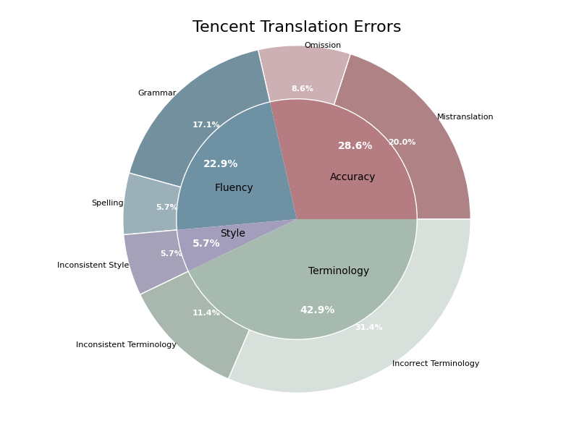
Source | Reference | Tencent | Tencent_error_type | Tencent_severity | Tencent_explanation | Tencent_scores
Mr. and Mrs. Dursley, of number four, Privet Drive, were proud to say that they were perfectly normal, thank you very much. They were the last people you'd expect to be involved in anything strange or mysterious, because they just didn't hold with such nonsense. | 住在四号普里怀特街的杜斯利先生及夫人，非常骄傲地宣称自己是十分正常的人。但是他们最不希望见到的就是任何奇怪或神秘故事中的人物，因为他们对此总是嗤之以鼻。 | 住在Privet Drive四号的德思利先生和夫人自豪地说，他们非常正常，非常感谢。他们是你最不可能想到的人会参与任何奇怪或神秘的事情，因为他们就是不同意这种废话。 | Incorrect Terminology, Mistranslation | 6, 7 | 'Privet Drive' 应译为'普里怀特街'以符合中文读者的习惯。'德思利' 应译为'杜斯利'。'非常感谢'应改为'非常正常的人'以符合原文意思。正确翻译应为: '住在四号普里怀特街的杜斯利先生及夫人，非常骄傲地宣称自己是十分正常的人。' 原文意思是他们不会涉及奇怪或神秘的事情，而译文变成了别人不会想到他们会参与。'不同意这种废话'不符合原文语气，应改为'对此总是嗤之以鼻'。正确翻译应为: '但是他们最不希望见到的就是任何奇怪或神秘故事中的人物，因为他们对此总是嗤之以鼻。' | 0.5
When Mr. and Mrs. Dursley woke up on the dull, gray Tuesday our story starts, there was nothing about the cloudy sky outside to suggest that strange and mysterious things would soon be happening all over the country. Mr. Dursley hummed as he picked out his most boring tie for work, and Mrs. Dursley gossiped away happily as she wrestled a screaming Dudley into his high chair. | 当杜斯利先生和夫人在灰暗阴沉的星期二早晨醒来时，我们的故事便开始了。虽然外面阴云密布的天空并不能预示着今天一定会有什么离奇古怪的事情发生。杜斯利先生一边哼着小曲一边拿出他最差的领带准备去上班，杜斯利夫人则一边口中叨念着一边把依依呀呀的达德里放到高椅子上去。 | 当德思礼先生和夫人在沉闷、灰暗的星期二醒来时，我们的故事开始了，外面多云的天空没有任何迹象表明全国各地很快就会发生奇怪而神秘的事情。德思礼先生一边哼着歌，一边挑选了他最无聊的工作领带，而德思礼夫人一边把尖叫的达力摔在他的高脚椅上，一边开心地闲聊。 | Grammar, Grammar, Incorrect Terminology, Incorrect Terminology, Mistranslation, Mistranslation | 3, 4, 2, 2, 5, 4 | 译文中'沉闷、灰暗的星期二'的用法不符合汉语习惯，应改为'灰暗阴沉的星期二'。 '外面多云的天空没有任何迹象表明全国各地很快就会发生奇怪而神秘的事情'中的表达有些啰嗦，不如参考译文简洁。 '德思礼'应为'杜斯利'，与参考译文一致。 '达力'应为'达德里'，与参考译文一致。 '摔在'不准确，应为'放到'。 '一边哼着歌，一边挑选了他最无聊的工作领带'不准确，原文应为'哼着小曲一边拿出他最差的领带准备去上班'。 | 0.7
Mr. Dursley was the director of a firm called Grunnings, which made drills. He was a big, beefy man with hardly any neck, although he did have a very large mustache. Mrs. Dursley was thin and blonde and had nearly twice the usual amount of neck, which came in very useful as she spent so much of her time craning over garden fences, spying on the neighbors. The Dursleys had a small son called Dudley and in their opinion there was no finer boy anywhere. | 杜斯利先生是一家叫作格朗宁斯的钻机工厂的老板。他非常肥壮、结实，几乎肥到没有颈根，但却有一把大胡子。杜斯利夫人则非常苗条，一头金发。她的颈根有常人的两倍那么长，这使得她整天伸长脖子透过花园围栏去偷窥邻居家的动静变得非常容易。杜斯利夫妇有个儿子叫做达德里。在他们眼中，这世界上再没有比达德里更棒的男孩了。 | 德思礼先生是一家名为Grunnings的公司的董事，该公司生产钻头。他是一个魁梧的男人，几乎没有脖子，尽管他有一把非常大的胡子。德思礼夫人身材瘦削，金发碧眼，脖子几乎是平时的两倍，这一点非常有用，因为她大部分时间都在花园栅栏上伸着懒腰，监视邻居。德思礼一家有一个小儿子，名叫达德利，在他们看来，没有比这更好的男孩了。 | Incorrect Terminology, Incorrect Terminology, Mistranslation, Incorrect Terminology, Incorrect Terminology, Grammar, Inconsistent Terminology, Inconsistent Terminology | 5, 5, 5, 4, 4, 3, 3, 3 | 在原文中，"drills" 应被翻译为"钻机"而不是"钻头"。 "董事" 应译为 "老板"，更符合原文语境。 "肥到没有颈根" 更符合 "hardly any neck" 的意思。 原文中 "blonde" 只提及头发颜色，而 "金发碧眼" 包含了眼睛的颜色，属于过度翻译。 "伸着懒腰" 不符合原文 "craning" 的意思，原文意思是伸长脖子。 "德思礼一家有一个小儿子" 结构不准确，建议改为 "杜斯利夫妇有个儿子"。 "达德利" 应与参考译文保持一致，译作 "达德里"。 "德思礼" 应与参考译文保持一致，译作 "杜斯利"。 | 0.6
None of them noticed a large, tawny owl flutter past the window. At half past eight, Mr. Dursley picked up his briefcase, pecked Mrs. Dursley on the cheek, and tried to kiss Dudley good-bye but missed, because Dudley was now having a tantrum and throwing his cereal at the walls. "Little tyke," chortled Mr. Dursley as he left the house. He got into his car and backed out of number four's drive. | 没有一个人注意到这时有一只巨大的褐色的猫头鹰从窗外掠过。八点半时，杜斯利先生拿起他的公文包去上班。临行前，在杜斯刊夫人的面颊上吻了一下算是告别。他本来要在达德里脸上也亲一口的，但是因为达德里正在发脾气并且把麦片往墙上扔，便只好作罢。"小淘气！"杜斯利先生呵呵大笑地走出门口钻进他的车，倒着车驶出了四号车道。 | 他们没有注意到一只黄褐色的大猫头鹰从窗户飞过。八点半，德思礼先生拿起公文包，在德思礼夫人的脸颊上亲了一口，试图与达力吻别，但没能如愿，因为达力现在发脾气，把麦片扔到墙上。“小家伙，”德思礼先生离开家时咯咯地笑着说道。他上了车，退出了四号车道。 | Mistranslation, Omission, Incorrect Terminology, Grammar | 5, 3, 4, 3 | The phrase 'None of them' is better translated as '没有一个人'. The adjective 'large' should be translated as '巨大的' instead of '大'. The verb 'flutter' should be translated as '掠过' instead of '飞过'. The phrase '去上班' (going to work) is omitted in the translation, making the sentence less clear. The phrase '算是告别' (as a farewell) is also omitted, which affects the tone and clarity of the sentence. Additionally, the name '达力' should be '达德里' to match the reference translation. The term '小家伙' is a less accurate translation for 'Little tyke'. '小淘气' is a better fit. The verb 'chortled' is better translated as '呵呵大笑' instead of '咯咯地笑'. The translation '退出了四号车道' is less accurate. '倒着车驶出了四号车道' better conveys the meaning of 'backed out'. The verb '钻进' is more vivid and suitable for 'got into' than '上了'. | 0.6
The Dursleys had everything they wanted, but they also had a secret, and their greatest fear was that somebody would discover it. They didn't think they could bear it if anyone found out about the Potters. Mrs. Potter was Mrs. Dursley's sister, but they hadn't met for several years; in fact, Mrs. Dursley pretended she didn't have a sister, because her sister and her good-for-nothing husband were as unDursleyish as it was possible to be. The Dursleys shuddered to think what the neighbors would say if the Potters arrived in the street. The Dursleys knew that the Potters had a small son, too, but they had never even seen him. This boy was another good reason for keeping the Potters away; they didn't want Dudley mixing with a child like that. | 杜斯利一家几乎有他们想要的一切东西。但是他们也有一个秘密，而且他们最大的担心就是有一天别人会发现这个秘密。如果有人知道关于波特一家的事，他们就会认为自己无法保守这个秘密了。波特夫人是杜斯利夫人的妹妹，但是她们已经有很多年没有见面了、事实上，杜斯利夫人假装她从来没有什么妹妹，因为她的妹妹和那不中用的妹夫没有一丝一毫杜斯利家族的风范。一想到波特一家的到来会招致邻居的议论，杜斯利一家就会浑身发抖。杜斯利一家知道波特夫妇也有一个儿子，只是未曾谋面。这个小男孩也成了杜斯利一家避开波特一家的借口，因为他们不希望听话的达德里与这种小孩混在一起。 | 德思礼一家拥有他们想要的一切，但他们也有一个秘密，他们最担心的就是有人发现。他们认为如果有人发现波特一家的事，他们无法忍受。波特夫人是德思礼夫人的妹妹，但他们已经好几年没见面了。事实上，德思礼夫人假装自己没有妹妹，因为她的妹妹和她那个一无是处的丈夫是多么不像德思礼了。德思礼一家想到如果波特一家走到街上，邻居们会说什么，他们就不寒而栗。德思礼一家知道波特一家也有一个小儿子，但他们从未见过他。这个男孩是让波特一家远离的另一个很好的理由;他们不希望达德利和这样的孩子混在一起。 | Omission, Mistranslation, Spelling, Mistranslation, Spelling, Inconsistent Terminology | 4, 5, 2, 3, 2, 3 | 译文遗漏了原文中的“and their greatest fear was that somebody would discover it”部分的完整翻译，缺少了“而且他们最大的担心就是有一天别人会发现这个秘密”的意思。 译文将“they could bear it”翻译为“他们无法忍受”，而参考译文更符合原意，表达了“他们就会认为自己无法保守这个秘密了”的意思。 “德思礼”应为“杜斯利”，译文中的“德思礼”是拼写错误。 “would say”更准确的翻译是“会说”，而“会招致邻居的议论”更贴切地表达了原文的意思。 “德思礼”应为“杜斯利”，译文中的“德思礼”是拼写错误。 “good reason”翻译为“很好的理由”不太准确，应该翻译为“借口”更贴切。 | 0.6
It was on the corner of the street that he noticed the first sign of something peculiar -- a cat reading a map. For a second, Mr. Dursley didn't realize what he had seen -- then he jerked his head around to look again. There was a tabby cat standing on the corner of Privet Drive, but there wasn't a map in sight. What could he have been thinking of? It must have been a trick of the light. Mr. Dursley blinked and stared at the cat. It stared back. As Mr. Dursley drove around the corner and up the road, he watched the cat in his mirror. It was now reading the sign that said Privet Drive -- no, looking at the sign; cats couldn't read maps or signs. Mr. Dursley gave himself a little shake and put the cat out of his mind. As he drove toward town he thought of nothing except a large order of drills he was hoping to get that day. | 当他驶到街的拐角处时，他发现了第一件不寻常的事情——一只猫在看地图。开始时杜斯利先生并没有感到有什么不妥。到他意识到并猛地转过头去看时，只见那只肥嘟嘟的猫还蹲在那里，可是地图却没有了。天哪，杜斯利先生想，我怎么可能有这种想法呢？刚才我一定是眼花了。杜斯利先生眨了眨眼，又看了那只猫一眼。那只猫回了他一眼。正在杜斯利先生驶进拐角准备上另一条路时，他又在后视镜里看了一眼那只猫，现在那只猫正在读着"普里怀特街"的路牌——不，它只是朝路牌看而已，猫是不可能会认识任何地图或路牌的。杜斯利先生浑身一抖，想极力摆脱关于那只猫的任何想法。在接下来的路程里，杜斯利想的全都是关于他如何希望得到一大笔钻机的订单之类的事情。 | 正是在街角，他注意到了一些奇怪的迹象--一只猫在看地图。有那么一瞬间，德思礼先生没有意识到自己看到了什么--然后他猛地转头再次看去。一只虎斑猫站在樱草路的拐角处，但看不到地图。他到底在想什么？这一定是光的诡计。德思礼先生眨了眨眼睛，盯着那只猫。它也盯着它。当德思礼先生开车绕过拐角并沿着路行驶时，他在镜子里看着那只猫。它现在正在阅读写着“李子路”的标志--不，是在看标志;猫无法阅读地图或标志。德思礼先生轻轻摇晃了一下，把猫抛在脑后。当他开车进城时，他什么也没想，除了他希望那天能拿到的一大笔演习。 | Grammar, Omission, Incorrect Terminology, Inconsistent Style, Grammar, Inconsistent Terminology, Incorrect Terminology, Inconsistent Style, Incorrect Terminology | 6, 8, 5, 4, 6, 5, 5, 4, 7 | The phrase '正是在街角' is grammatically correct but sounds awkward in Chinese. The reference translation '当他驶到街的拐角处时' flows more naturally and matches the context better. The target translation '有那么一瞬间，德思礼先生没有意识到自己看到了什么--然后他猛地转头再次看去' omits details about the cat's appearance and the lack of the map, which are present in the reference translation. The term '樱草路' is used for 'Privet Drive', which is incorrect. The correct translation should be '女贞路'. The target translation '他到底在想什么？这一定是光的诡计。' uses a more direct style, while the reference translation '天哪，杜斯利先生想，我怎么可能有这种想法呢？刚才我一定是眼花了。' includes an exclamation that fits the narrative style better. The phrase '它也盯着它' is grammatically incorrect and should be '那只猫回了他一眼', which is clearer and correct. The phrase '镜子里看着那只猫' can be more accurately translated as '在后视镜里看了一眼那只猫', which is more specific and clearer. The term '李子路' is used for 'Privet Drive', which is incorrect. The correct translation should be '普里怀特街'. The phrase '轻轻摇晃了一下' is less intense than '浑身一抖', which better conveys the sense of trying to shake off a disturbing thought. The term '演习' is incorrect and should be '钻机的订单' to accurately convey the meaning of 'a large order of drills'. | 0.5

Xfyun
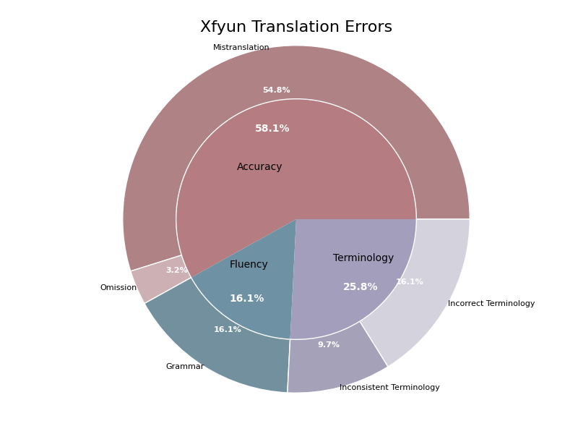
Source | Reference | Xfyun | Xfyun_error_type | Xfyun_severity | Xfyun_explanation | Xfyun_scores
Mr. and Mrs. Dursley, of number four, Privet Drive, were proud to say that they were perfectly normal, thank you very much. They were the last people you'd expect to be involved in anything strange or mysterious, because they just didn't hold with such nonsense. | 住在四号普里怀特街的杜斯利先生及夫人，非常骄傲地宣称自己是十分正常的人。但是他们最不希望见到的就是任何奇怪或神秘故事中的人物，因为他们对此总是嗤之以鼻。 | 住在女贞路四号的德思礼夫妇很自豪地说，他们是完全正常的，非常感谢。他们是你最不希望卷入任何奇怪或神秘的事情的人，因为他们不接受这种无稽之谈。 | Incorrect Terminology, Grammar, Mistranslation | 7, 5, 6 | 'Privet Drive' should be translated as '普里怀特街' instead of '女贞路'. 'Dursley' should be translated as '杜斯利' instead of '德思礼'. The expression '非常感谢' is a mistranslation of 'thank you very much' which in this context should be omitted as it is a sarcasm indicating their pride. The sentence structure could also be improved for better flow. The translation '他们是你最不希望卷入任何奇怪或神秘的事情的人' is incorrect. It should be translated as '但是他们最不希望见到的就是任何奇怪或神秘故事中的人物'. '因为他们不接受这种无稽之谈' should be translated as '因为他们对此总是嗤之以鼻'. | 0.5
When Mr. and Mrs. Dursley woke up on the dull, gray Tuesday our story starts, there was nothing about the cloudy sky outside to suggest that strange and mysterious things would soon be happening all over the country. Mr. Dursley hummed as he picked out his most boring tie for work, and Mrs. Dursley gossiped away happily as she wrestled a screaming Dudley into his high chair. | 当杜斯利先生和夫人在灰暗阴沉的星期二早晨醒来时，我们的故事便开始了。虽然外面阴云密布的天空并不能预示着今天一定会有什么离奇古怪的事情发生。杜斯利先生一边哼着小曲一边拿出他最差的领带准备去上班，杜斯利夫人则一边口中叨念着一边把依依呀呀的达德里放到高椅子上去。 | 当德思礼先生和德思礼太太在那个阴沉、灰暗的星期二醒来时，我们的故事开始了，外面多云的天空并没有任何迹象表明，奇怪而神秘的事情很快就会在全国各地发生。德思礼先生一边哼着歌，一边挑选他最乏味的领带去上班，德思礼太太一边把尖叫着的达力推到他的高脚椅上，一边高兴地闲聊着。 | Incorrect Terminology, Incorrect Terminology, Grammar, Inconsistent Terminology, Inconsistent Terminology | 5, 3, 2, 2, 2 | The names '德思礼' and '达力' are inconsistently translated compared to the reference translation, which uses '杜斯利' and '达德里'. The term '高脚椅' is not as accurate as '高椅子'. The sentence structure is slightly awkward and could be smoother. The reference translation provides a clearer structure. The term '尖叫' should be aligned with the reference term '依依呀呀' to maintain consistency in tone and style. The term '闲聊着' should be aligned with the reference term '叨念着' to maintain consistency in tone and style. | 0.7
Mr. Dursley was the director of a firm called Grunnings, which made drills. He was a big, beefy man with hardly any neck, although he did have a very large mustache. Mrs. Dursley was thin and blonde and had nearly twice the usual amount of neck, which came in very useful as she spent so much of her time craning over garden fences, spying on the neighbors. The Dursleys had a small son called Dudley and in their opinion there was no finer boy anywhere. | 杜斯利先生是一家叫作格朗宁斯的钻机工厂的老板。他非常肥壮、结实，几乎肥到没有颈根，但却有一把大胡子。杜斯利夫人则非常苗条，一头金发。她的颈根有常人的两倍那么长，这使得她整天伸长脖子透过花园围栏去偷窥邻居家的动静变得非常容易。杜斯利夫妇有个儿子叫做达德里。在他们眼中，这世界上再没有比达德里更棒的男孩了。 | 德思礼先生是一家名为Grunnings的钻孔机制造公司的主管。他是一个高大健壮的男人，几乎没有脖子，虽然他确实有一个非常大的胡子。德思礼太太很瘦，金发碧眼，脖子几乎是平时的两倍，这对她非常有用，因为她花了很多时间在花园篱笆上伸长脖子，窥探邻居。德思礼夫妇有个小儿子叫达力，在他们看来，世界上没有比达力更好的孩子了。 | Incorrect Terminology, Incorrect Terminology, Mistranslation, Mistranslation | 8, 6, 6, 4 | 'director' 应译为 '老板' 而不是 '主管'。'drills' 应译为 '钻机' 而不是 '钻孔机'。'firm' 应译为 '工厂' 而不是 '公司'。'Grunnings' 应译为 '格朗宁斯'。 'big, beefy' 应译为 '非常肥壮、结实' 而不是 '高大健壮'。'a very large mustache' 应译为 '一把大胡子' 而不是 '一个非常大的胡子'。 'thin' 应译为 '苗条' 而不是 '很瘦'。'blonde' 应译为 '一头金发' 而不是 '金发碧眼'。'nearly twice the usual amount of neck' 应译为 '颈根有常人的两倍那么长' 而不是 '脖子几乎是平时的两倍'。'craning over garden fences' 应译为 '透过花园围栏' 而不是 '在花园篱笆上伸长脖子'。'spying on the neighbors' 应译为 '偷窥邻居家的动静' 而不是 '窥探邻居'。 'small son' 应译为 '儿子' 而不是 '小儿子'。'Dudley' 应译为 '达德里' 而不是 '达力'。'no finer boy anywhere' 应译为 '再没有比达德里更棒的男孩了' 而不是 '没有比达力更好的孩子了'。 | 0.4
None of them noticed a large, tawny owl flutter past the window. At half past eight, Mr. Dursley picked up his briefcase, pecked Mrs. Dursley on the cheek, and tried to kiss Dudley good-bye but missed, because Dudley was now having a tantrum and throwing his cereal at the walls. "Little tyke," chortled Mr. Dursley as he left the house. He got into his car and backed out of number four's drive. | 没有一个人注意到这时有一只巨大的褐色的猫头鹰从窗外掠过。八点半时，杜斯利先生拿起他的公文包去上班。临行前，在杜斯刊夫人的面颊上吻了一下算是告别。他本来要在达德里脸上也亲一口的，但是因为达德里正在发脾气并且把麦片往墙上扔，便只好作罢。"小淘气！"杜斯利先生呵呵大笑地走出门口钻进他的车，倒着车驶出了四号车道。 | 他们谁也没有注意到一只黄褐色的大猫头鹰从窗前飞过。八点半，德思礼先生拿起他的公文包，在德思礼太太的脸颊上吻了一下，想和达力吻别，但没成功，因为达力正在发脾气，把他的麦片扔到墙上。“小家伙，”德思礼先生离开家时咯咯地笑着说。他钻进车里，倒出了四号车道。 | Mistranslation, Mistranslation, Mistranslation, Omission | 5, 6, 5, 3 | 'None of them' should be translated as '没有一个人' to match the reference translation. 'Large' should be translated as '巨大的' instead of '大'. 'Tawny' is correctly translated as '黄褐色的'. 'Flutter past' should be translated as '掠过' instead of '飞过'. The translation misses the detail '去上班'. 'Pecked' implies a light kiss and should be translated as '吻了一下'. 'Tried to kiss Dudley good-bye but missed' is translated incorrectly, should include '本来要在达德里脸上也亲一口的'. '因为达德里正在发脾气并且把麦片往墙上扔' is more accurate. 'Little tyke' is better translated as '小淘气'. 'Chortled' should be translated as '呵呵大笑地' instead of '咯咯地笑着'. '走出门口' is more accurate than '离开家时'. The translation omits '走出门口' which connects the action of 'getting into the car'. The phrase '倒着车驶出了' is more descriptive than '倒出了'. | 0.5
The Dursleys had everything they wanted, but they also had a secret, and their greatest fear was that somebody would discover it. They didn't think they could bear it if anyone found out about the Potters. Mrs. Potter was Mrs. Dursley's sister, but they hadn't met for several years; in fact, Mrs. Dursley pretended she didn't have a sister, because her sister and her good-for-nothing husband were as unDursleyish as it was possible to be. The Dursleys shuddered to think what the neighbors would say if the Potters arrived in the street. The Dursleys knew that the Potters had a small son, too, but they had never even seen him. This boy was another good reason for keeping the Potters away; they didn't want Dudley mixing with a child like that. | 杜斯利一家几乎有他们想要的一切东西。但是他们也有一个秘密，而且他们最大的担心就是有一天别人会发现这个秘密。如果有人知道关于波特一家的事，他们就会认为自己无法保守这个秘密了。波特夫人是杜斯利夫人的妹妹，但是她们已经有很多年没有见面了、事实上，杜斯利夫人假装她从来没有什么妹妹，因为她的妹妹和那不中用的妹夫没有一丝一毫杜斯利家族的风范。一想到波特一家的到来会招致邻居的议论，杜斯利一家就会浑身发抖。杜斯利一家知道波特夫妇也有一个儿子，只是未曾谋面。这个小男孩也成了杜斯利一家避开波特一家的借口，因为他们不希望听话的达德里与这种小孩混在一起。 | 德思礼一家拥有他们想要的一切，但他们也有一个秘密，他们最担心的是有人会发现这个秘密。他们认为，如果有人发现波特夫妇的事，他们无法忍受。波特夫人是德思礼夫人的妹妹，但他们已经有好几年没见面了。事实上，夫人。德思礼假装她没有妹妹，因为她的妹妹和她那一无是处的丈夫是最不像德思礼的人。德思礼一家不寒而栗地想到，如果波特一家来到街上，邻居们会说些什么。德思礼夫妇知道波特夫妇也有一个小儿子，但他们甚至从未见过他。这个男孩是另一个让波特夫妇远离的好理由。他们不想让达德利和那样的孩子混在一起。 | Mistranslation, Mistranslation, Grammar, Grammar, Inconsistent Terminology, Mistranslation | 5, 4, 3, 4, 2, 3 | The phrase "had everything they wanted" is translated as "拥有他们想要的一切", which implies completeness, whereas "几乎有他们想要的一切东西" implies near completeness and is more accurate. Additionally, the word "and" is missing before "而且他们最大的担心". The phrase "they didn't think they could bear it" is mistranslated as "他们认为，他们无法忍受", which misses the nuance of "thinking" and the hypothetical nature. "他们就会认为自己无法保守这个秘密了" captures the meaning more accurately. The target translation has a punctuation error "夫人。德思礼" where there is an unnecessary period. Also, the phrase "最不像德思礼的人" could be more naturally translated as "没有一丝一毫杜斯利家族的风范". The translation "德思礼一家不寒而栗地想到" is awkward and not idiomatic. The reference translation "一想到...杜斯利一家就会浑身发抖" is more natural and accurate. The term "德思礼夫妇" is inconsistent with the previously used "德思礼一家". Consistent terminology should be maintained throughout the translation. The phrase "keeping the Potters away" is mistranslated as "让波特夫妇远离", which is not as clear as "避开波特一家". Additionally, "听话的达德里" captures Dudley's character better than just "达德利". | 0.6
It was on the corner of the street that he noticed the first sign of something peculiar -- a cat reading a map. For a second, Mr. Dursley didn't realize what he had seen -- then he jerked his head around to look again. There was a tabby cat standing on the corner of Privet Drive, but there wasn't a map in sight. What could he have been thinking of? It must have been a trick of the light. Mr. Dursley blinked and stared at the cat. It stared back. As Mr. Dursley drove around the corner and up the road, he watched the cat in his mirror. It was now reading the sign that said Privet Drive -- no, looking at the sign; cats couldn't read maps or signs. Mr. Dursley gave himself a little shake and put the cat out of his mind. As he drove toward town he thought of nothing except a large order of drills he was hoping to get that day. | 当他驶到街的拐角处时，他发现了第一件不寻常的事情——一只猫在看地图。开始时杜斯利先生并没有感到有什么不妥。到他意识到并猛地转过头去看时，只见那只肥嘟嘟的猫还蹲在那里，可是地图却没有了。天哪，杜斯利先生想，我怎么可能有这种想法呢？刚才我一定是眼花了。杜斯利先生眨了眨眼，又看了那只猫一眼。那只猫回了他一眼。正在杜斯利先生驶进拐角准备上另一条路时，他又在后视镜里看了一眼那只猫，现在那只猫正在读着"普里怀特街"的路牌——不，它只是朝路牌看而已，猫是不可能会认识任何地图或路牌的。杜斯利先生浑身一抖，想极力摆脱关于那只猫的任何想法。在接下来的路程里，杜斯利想的全都是关于他如何希望得到一大笔钻机的订单之类的事情。 | 就在街道的拐角处，他注意到了一件奇怪的事情的第一个迹象--一只猫在看地图。有那么一秒钟，德思礼先生没有意识到他看到了什么--然后他猛地转过头去再看一遍。有一只虎斑猫站在女贞路的拐角处，但看不到地图。他到底在想什么？这一定是光的诡计。德思礼先生眨了眨眼睛，盯着猫。它回瞪着。当德思礼先生开车转过街角，沿着路往上走时，他从镜子里看到了那只猫。他正在看那块写着“女贞路”的路牌--不，是在看路牌。猫看不懂地图和路标。德思礼先生摇了摇身子，忘记了那只猫。当他开车进城时，他什么也没想，只想着他希望当天能得到的一大批钻头。 | Grammar, Mistranslation, Mistranslation, Mistranslation, Mistranslation, Mistranslation, Mistranslation, Mistranslation, Mistranslation | 6, 5, 4, 5, 3, 4, 4, 4, 4 | The original translation '就在街道的拐角处，他注意到了一件奇怪的事情的第一个迹象' is grammatically incorrect. It should be rephrased to '当他驶到街的拐角处时，他发现了第一件不寻常的事情'. The original translation '有那么一秒钟，德思礼先生没有意识到他看到了什么' is not accurate. It should be translated as '开始时杜斯利先生并没有感到有什么不妥'. The translation '有一只虎斑猫站在女贞路的拐角处，但看不到地图' is not accurate. It should be translated as '只见那只肥嘟嘟的猫还蹲在那里，可是地图却没有了'. The translation '他到底在想什么？这一定是光的诡计。' does not convey the original meaning accurately. It should be translated as '天哪，杜斯利先生想，我怎么可能有这种想法呢？刚才我一定是眼花了。'. The translation '德思礼先生眨了眨眼睛，盯着猫。它回瞪着。' is not as natural as '杜斯利先生眨了眨眼，又看了那只猫一眼。那只猫回了他一眼'. The translation '当德思礼先生开车转过街角，沿着路往上走时，他从镜子里看到了那只猫' is not accurate. It should be '正在杜斯利先生驶进拐角准备上另一条路时，他又在后视镜里看了一眼那只猫'. The translation '他正在看那块写着“女贞路”的路牌--不，是在看路牌。猫看不懂地图和路标。' is not accurate. It should be '现在那只猫正在读着"普里怀特街"的路牌——不，它只是朝路牌看而已，猫是不可能会认识任何地图或路牌的'. The translation '德思礼先生摇了摇身子，忘记了那只猫' is not accurate. It should be '杜斯利先生浑身一抖，想极力摆脱关于那只猫的任何想法'. The translation '当他开车进城时，他什么也没想，只想着他希望当天能得到的一大批钻头' is not accurate. It should be '在接下来的路程里，杜斯利想的全都是关于他如何希望得到一大笔钻机的订单之类的事情'. | 0.6

ChatGPT
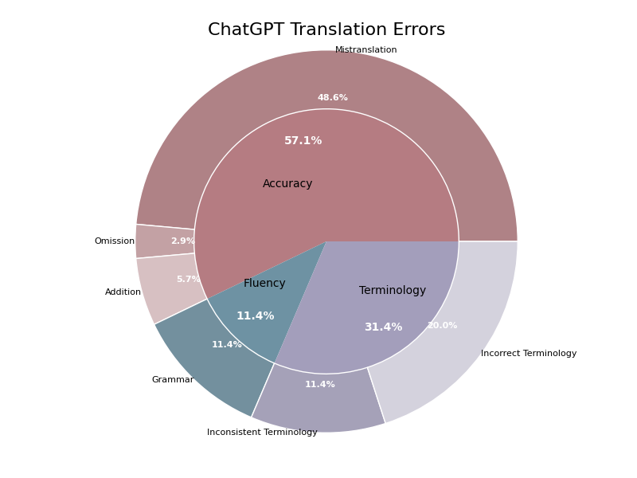
Source | Reference | ChatGPT | ChatGPT_error_type | ChatGPT_severity | ChatGPT_explanation | ChatGPT_scores
Mr. and Mrs. Dursley, of number four, Privet Drive, were proud to say that they were perfectly normal, thank you very much. They were the last people you'd expect to be involved in anything strange or mysterious, because they just didn't hold with such nonsense. | 住在四号普里怀特街的杜斯利先生及夫人，非常骄傲地宣称自己是十分正常的人。但是他们最不希望见到的就是任何奇怪或神秘故事中的人物，因为他们对此总是嗤之以鼻。 | 4号女贞路的德思礼先生和德思礼太太非常自豪地说他们是非常正常的人，谢谢。他们是你最不可能认为会与任何奇怪或神秘事情有牵连的人，因为他们根本不相信这种胡闹。 | Incorrect Terminology, Addition, Mistranslation, Incorrect Terminology | 6, 4, 7, 5 | The translation of 'Privet Drive' should be consistent with the reference translation '普里怀特街' instead of '女贞路'. Moreover, '住在四号' is a more natural translation for 'of number four'. The translation '德思礼先生和德思礼太太' is inconsistent with the reference translation '杜斯利先生及夫人', which is a more accurate phonetic representation. The phrase 'thank you very much' has been directly translated, which is unnecessary in the context and does not fit naturally. The reference translation omits this part, which is appropriate. The translation does not accurately convey the meaning of the original text. The phrase 'the last people you'd expect to be involved in anything strange or mysterious' is better translated as '最不希望见到的就是任何奇怪或神秘故事中的人物', which captures the intended meaning more accurately. The phrase 'didn't hold with such nonsense' is more accurately translated as '对此总是嗤之以鼻', which conveys the dismissive attitude more clearly. The phrase '根本不相信这种胡闹' is awkward and less accurate. | 0.5
When Mr. and Mrs. Dursley woke up on the dull, gray Tuesday our story starts, there was nothing about the cloudy sky outside to suggest that strange and mysterious things would soon be happening all over the country. Mr. Dursley hummed as he picked out his most boring tie for work, and Mrs. Dursley gossiped away happily as she wrestled a screaming Dudley into his high chair. | 当杜斯利先生和夫人在灰暗阴沉的星期二早晨醒来时，我们的故事便开始了。虽然外面阴云密布的天空并不能预示着今天一定会有什么离奇古怪的事情发生。杜斯利先生一边哼着小曲一边拿出他最差的领带准备去上班，杜斯利夫人则一边口中叨念着一边把依依呀呀的达德里放到高椅子上去。 | 当德思礼先生和德思礼夫人醒来时，我们的故事始于一个阴沉的灰色星期二。外面的阴云密布，毫无迹象表明奇怪而神秘的事情将很快在全国各地发生。德思礼先生一边哼着小曲，一边挑选他最无聊的领带去上班，而德思礼夫人则一边高兴地八卦，一边奋力将尖叫的达力按进他的小高椅。 | Grammar, Grammar, Incorrect Terminology, Incorrect Terminology | 4, 4, 5, 5 | 虽然意思表达正确，但翻译不够流畅，建议调整为“当杜斯利先生和夫人在灰暗阴沉的星期二早晨醒来时，我们的故事便开始了。”。 翻译过于直译，建议调整为“虽然外面阴云密布的天空并不能预示着今天一定会有什么离奇古怪的事情发生。”。 “最无聊的领带”不太合适，建议改为“最差的领带”。 “高兴地八卦”不太准确，建议改为“口中叨念着”。此外，“按进他的小高椅”也不够准确，可以改为“放到高椅子上去”。 | 0.6
Mr. Dursley was the director of a firm called Grunnings, which made drills. He was a big, beefy man with hardly any neck, although he did have a very large mustache. Mrs. Dursley was thin and blonde and had nearly twice the usual amount of neck, which came in very useful as she spent so much of her time craning over garden fences, spying on the neighbors. The Dursleys had a small son called Dudley and in their opinion there was no finer boy anywhere. | 杜斯利先生是一家叫作格朗宁斯的钻机工厂的老板。他非常肥壮、结实，几乎肥到没有颈根，但却有一把大胡子。杜斯利夫人则非常苗条，一头金发。她的颈根有常人的两倍那么长，这使得她整天伸长脖子透过花园围栏去偷窥邻居家的动静变得非常容易。杜斯利夫妇有个儿子叫做达德里。在他们眼中，这世界上再没有比达德里更棒的男孩了。 | 德思礼先生是一个叫格朗宁的公司的主管，这家公司生产钻机。他是一个身材高大、肌肉发达的男人，几乎没有脖子，尽管他有一撮非常大的胡子。德思礼太太则瘦瘦的，有着金发，脖子几乎比普通人的长了一倍，这对她来说非常有用，因为她花了很多时间越过花园围栏偷看邻居们。德思礼夫妇有一个叫达力的小儿子，在他们看来，世界上没有比他更好的男孩了。 | Mistranslation, Mistranslation, Mistranslation, Mistranslation | 8, 7, 7, 6 | 'director'在这里应译为'老板'，而不是'主管'。此外，'firm'在这里应译为'工厂'而非'公司'。'Grunnings'应译为'格朗宁斯'。 'big'和'beefy'在这里应译为'非常肥壮、结实'，而不是'身材高大、肌肉发达'。'a very large mustache'应译为'一把大胡子'，而不是'一撮非常大的胡子'。 'thin'应译为'非常苗条'，而不是'瘦瘦的'。'nearly twice the usual amount of neck'应译为'颈根有常人的两倍那么长'，而不是'脖子几乎比普通人的长了一倍'。'spying on the neighbors'应译为'偷窥邻居家的动静'，而不是'偷看邻居们'。 'small son'应译为'儿子'而不是'小儿子'。'Dudley'应译为'达德里'而不是'达力'。'no finer boy anywhere'应译为'再没有比达德里更棒的男孩了'，而不是'没有比他更好的男孩了'。 | 0.6
None of them noticed a large, tawny owl flutter past the window. At half past eight, Mr. Dursley picked up his briefcase, pecked Mrs. Dursley on the cheek, and tried to kiss Dudley good-bye but missed, because Dudley was now having a tantrum and throwing his cereal at the walls. "Little tyke," chortled Mr. Dursley as he left the house. He got into his car and backed out of number four's drive. | 没有一个人注意到这时有一只巨大的褐色的猫头鹰从窗外掠过。八点半时，杜斯利先生拿起他的公文包去上班。临行前，在杜斯刊夫人的面颊上吻了一下算是告别。他本来要在达德里脸上也亲一口的，但是因为达德里正在发脾气并且把麦片往墙上扔，便只好作罢。"小淘气！"杜斯利先生呵呵大笑地走出门口钻进他的车，倒着车驶出了四号车道。 | 他们谁也没有注意到一只大而黄褐色的猫头鹰在窗外飞过。八点半，德思礼先生拿起公文包，亲了亲德思礼太太的面颊，想吻一下达力道别，但没成功，因为达力正大发脾气，把麦片粥扔到墙上。“小捣蛋鬼，”德思礼先生离开房子时咯咯地笑道。他上了车，从四号的车道倒车出去。 | Mistranslation, Mistranslation, Omission, Incorrect Terminology, Addition, Inconsistent Terminology, Incorrect Terminology, Mistranslation | 3, 2, 4, 5, 3, 3, 4, 3 | The phrase 'None of them' is translated as '他们谁也没有'. While this is acceptable, a more faithful translation would be '没有一个人' to match the reference translation. The word 'tawny' is translated as '黄褐色'. While this is correct, '褐色' is more accurate and consistent with the reference translation. The phrase '去上班' is omitted in the target translation, providing additional context as to why Mr. Dursley picked up his briefcase. The term '达力' is used for Dudley, while the reference uses '达德里'. Consistency in terminology is important. The word '粥' is added in '麦片粥', which is not present in the source text. The correct term should be '麦片'. The term '小捣蛋鬼' is used in the target translation, while '小淘气' is used in the reference. Consistency is important for maintaining the tone and style of the text. The term '咯咯地笑' is used for 'chortled', while '呵呵大笑' is the more accurate term used in the reference translation. The phrase '从四号的车道倒车出去' is used in the target translation, while the reference uses '倒着车驶出了四号车道'. The latter is more accurate and natural. | 0.75
The Dursleys had everything they wanted, but they also had a secret, and their greatest fear was that somebody would discover it. They didn't think they could bear it if anyone found out about the Potters. Mrs. Potter was Mrs. Dursley's sister, but they hadn't met for several years; in fact, Mrs. Dursley pretended she didn't have a sister, because her sister and her good-for-nothing husband were as unDursleyish as it was possible to be. The Dursleys shuddered to think what the neighbors would say if the Potters arrived in the street. The Dursleys knew that the Potters had a small son, too, but they had never even seen him. This boy was another good reason for keeping the Potters away; they didn't want Dudley mixing with a child like that. | 杜斯利一家几乎有他们想要的一切东西。但是他们也有一个秘密，而且他们最大的担心就是有一天别人会发现这个秘密。如果有人知道关于波特一家的事，他们就会认为自己无法保守这个秘密了。波特夫人是杜斯利夫人的妹妹，但是她们已经有很多年没有见面了、事实上，杜斯利夫人假装她从来没有什么妹妹，因为她的妹妹和那不中用的妹夫没有一丝一毫杜斯利家族的风范。一想到波特一家的到来会招致邻居的议论，杜斯利一家就会浑身发抖。杜斯利一家知道波特夫妇也有一个儿子，只是未曾谋面。这个小男孩也成了杜斯利一家避开波特一家的借口，因为他们不希望听话的达德里与这种小孩混在一起。 | 德思礼一家有他们想要的一切，但他们也有一个秘密，而他们最大的恐惧就是被别人发现这个秘密。他们觉得如果有人知道波特一家，他们简直无法承受。波特夫人是德思礼太太的妹妹，但她们已经有好几年没有见过面了；实际上，德思礼太太假装自己没有妹妹，因为她的妹妹和那位一无是处的丈夫尽可能地不像德思礼一家。想到如果波特一家出现在街上，邻居们会说什么，德思礼一家就不寒而栗。德思礼一家知道波特一家有一个小儿子，但他们从未见过这个孩子。这个男孩是另外一个很好的理由来让波特一家远离；他们不希望达力与这样的孩子混在一起。 | Mistranslation, Mistranslation, Mistranslation, Mistranslation, Grammar, Mistranslation | 5, 6, 5, 5, 4, 6 | 目标翻译中漏掉了“几乎”这个词，使得原文的意思变得绝对化，而原文并没有这个意思。“恐惧”一词在此处翻译为“担心”更为恰当。 目标翻译的句子结构和意思都与原文有出入，原文的意思是“他们觉得如果有人知道波特一家的事，他们简直无法承受。” 这里的“没有一丝一毫杜斯利家族的风范”相对于“尽可能地不像德思礼一家”更能传达原文的意思。 “想到如果波特一家出现在街上，邻居们会说什么，德思礼一家就不寒而栗”这个翻译不准确。参考译文更忠实原文，表达了“波特一家的到来会招致邻居的议论”这个意思。 “小儿子”这个词在此处不太合适，容易让人误解成“最小的儿子”。 “另外一个很好的理由来让波特一家远离”不如“成了杜斯利一家避开波特一家的借口”传达出原意。 | 0.7
It was on the corner of the street that he noticed the first sign of something peculiar -- a cat reading a map. For a second, Mr. Dursley didn't realize what he had seen -- then he jerked his head around to look again. There was a tabby cat standing on the corner of Privet Drive, but there wasn't a map in sight. What could he have been thinking of? It must have been a trick of the light. Mr. Dursley blinked and stared at the cat. It stared back. As Mr. Dursley drove around the corner and up the road, he watched the cat in his mirror. It was now reading the sign that said Privet Drive -- no, looking at the sign; cats couldn't read maps or signs. Mr. Dursley gave himself a little shake and put the cat out of his mind. As he drove toward town he thought of nothing except a large order of drills he was hoping to get that day. | 当他驶到街的拐角处时，他发现了第一件不寻常的事情——一只猫在看地图。开始时杜斯利先生并没有感到有什么不妥。到他意识到并猛地转过头去看时，只见那只肥嘟嘟的猫还蹲在那里，可是地图却没有了。天哪，杜斯利先生想，我怎么可能有这种想法呢？刚才我一定是眼花了。杜斯利先生眨了眨眼，又看了那只猫一眼。那只猫回了他一眼。正在杜斯利先生驶进拐角准备上另一条路时，他又在后视镜里看了一眼那只猫，现在那只猫正在读着"普里怀特街"的路牌——不，它只是朝路牌看而已，猫是不可能会认识任何地图或路牌的。杜斯利先生浑身一抖，想极力摆脱关于那只猫的任何想法。在接下来的路程里，杜斯利想的全都是关于他如何希望得到一大笔钻机的订单之类的事情。 | 他是在街角注意到第一件奇怪的事情——一只猫在看地图。达力先生有一秒钟没意识到他看到了什么——然后他猛地转过头来再看一次。在女贞路的拐角处，有一只虎斑猫站在那里，但看不见地图。他究竟在想什么呢？这一定是光线的问题。达力先生眨了眨眼，盯着那只猫。猫也盯着他。随着达力先生开车转过街角往前走，他从后视镜中看着那只猫。那只猫正在看写有“女贞路”字样的标志——不，应该是看着标志；猫不可能看地图或标志。达力先生摇了摇头，不再去想那只猫。当他开车进城时，他除了想着那天希望能拿到的一大笔钻头订单外，什么也没想。 | Grammar, Mistranslation, Inconsistent Terminology, Mistranslation, Inconsistent Terminology, Mistranslation, Incorrect Terminology, Mistranslation, Inconsistent Terminology | 6, 7, 5, 6, 4, 5, 5, 4, 4 | The target translation does not adequately convey the sense of 'It was on the corner of the street'. The reference translation correctly captures the context by including '当他驶到街的拐角处时'. Correct translation: '当他驶到街的拐角处时，他发现了第一件不寻常的事情——一只猫在看地图。' The target translation is not accurate. It misses the nuance of Mr. Dursley not realizing what he had seen. The reference translation captures this correctly. Correct translation: '开始时杜斯利先生并没有感到有什么不妥。到他意识到并猛地转过头去看时，只见那只肥嘟嘟的猫还蹲在那里，可是地图却没有了。' 'tabby cat' should be translated consistently. The reference uses '肥嘟嘟的猫', which better conveys the description. Correct translation: '只见那只肥嘟嘟的猫还蹲在那里，可是地图却没有了。' The target translation does not capture the tone and context accurately. The reference translation correctly conveys Mr. Dursley's internal monologue. Correct translation: '天哪，杜斯利先生想，我怎么可能有这种想法呢？刚才我一定是眼花了。' The name 'Mr. Dursley' should be translated consistently. The reference uses '杜斯利先生' which maintains consistency. Correct translation: '杜斯利先生眨了眨眼，又看了那只猫一眼。那只猫回了他一眼。' The target translation does not accurately convey the action described. The reference translation includes '准备上另一条路时', which is more accurate. Correct translation: '正在杜斯利先生驶进拐角准备上另一条路时，他又在后视镜里看了一眼那只猫，' The translation of 'Privet Drive' should be consistent. The reference uses '普里怀特街'. Correct translation: '现在那只猫正在读着"普里怀特街"的路牌——不，它只是朝路牌看而已，猫是不可能会认识任何地图或路牌的。' The target translation misses some nuance. '浑身一抖' is a more accurate translation for 'gave himself a little shake'. Correct translation: '杜斯利先生浑身一抖，想极力摆脱关于那只猫的任何想法。' The name 'Mr. Dursley' should be translated consistently. The reference uses '杜斯利' which maintains consistency. Correct translation: '在接下来的路程里，杜斯利想的全都是关于他如何希望得到一大笔钻机的订单之类的事情。' | 0.6

Zhipu
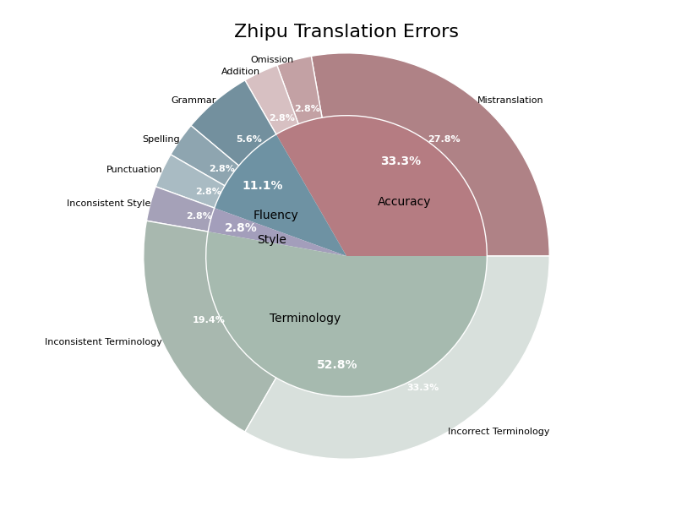
Source | Reference | Zhipu | Zhipu_error_type | Zhipu_severity | Zhipu_explanation | Zhipu_scores
Mr. and Mrs. Dursley, of number four, Privet Drive, were proud to say that they were perfectly normal, thank you very much. They were the last people you'd expect to be involved in anything strange or mysterious, because they just didn't hold with such nonsense. | 住在四号普里怀特街的杜斯利先生及夫人，非常骄傲地宣称自己是十分正常的人。但是他们最不希望见到的就是任何奇怪或神秘故事中的人物，因为他们对此总是嗤之以鼻。 | 德思礼先生和夫人，住在小径街4号，非常自豪地说他们非常正常，谢谢您。他们是您最后会想到会卷入任何奇怪或神秘事情的人，因为他们根本不接受这种胡说八道。 | Incorrect Terminology, Incorrect Terminology, Grammar, Punctuation, Inconsistent Terminology, Incorrect Terminology, Inconsistent Terminology | 7, 6, 5, 2, 4, 5, 5 | '德思礼' should be translated as '杜斯利' to match the reference translation. '小径街' should be translated as '普里怀特街' to match the reference translation. '自豪地' should be followed by a verb, and '说' is appropriate in this context, but the sentence structure is awkward. The reference translation uses '宣称', which is more natural. '谢谢您' should be '谢谢' as the reference translation does not include '您' which makes it more formal. '他们' should be followed by '最不希望见到的就是' to match the reference translation's meaning more closely. '卷入' should be '见到' to match the reference translation and the intended meaning more accurately. '因为他们根本不接受这种胡说八道' should be '因为他们对此总是嗤之以鼻' to match the reference translation's tone and meaning. | 0.5
When Mr. and Mrs. Dursley woke up on the dull, gray Tuesday our story starts, there was nothing about the cloudy sky outside to suggest that strange and mysterious things would soon be happening all over the country. Mr. Dursley hummed as he picked out his most boring tie for work, and Mrs. Dursley gossiped away happily as she wrestled a screaming Dudley into his high chair. | 当杜斯利先生和夫人在灰暗阴沉的星期二早晨醒来时，我们的故事便开始了。虽然外面阴云密布的天空并不能预示着今天一定会有什么离奇古怪的事情发生。杜斯利先生一边哼着小曲一边拿出他最差的领带准备去上班，杜斯利夫人则一边口中叨念着一边把依依呀呀的达德里放到高椅子上去。 | 在故事开始的那个沉闷的灰色星期二，当德思礼先生和夫人醒来时，外面阴沉的天空并没有任何迹象表明奇怪而神秘的事情很快就会在全国各地发生。德思礼先生在挑选上班最无聊的领带时还哼着小曲，而德思礼夫人则一边快乐地闲聊，一边把尖叫的达力和他的高脚椅斗争了一番。 | Mistranslation, Incorrect Terminology, Inconsistent Terminology, Mistranslation, Mistranslation, Mistranslation | 4, 3, 3, 5, 4, 5 | The translation of 'our story starts' as '在故事开始的那个' is less precise. A better translation would be '我们的故事开始了' to accurately reflect the original meaning. The translation of 'Mr. and Mrs. Dursley' should be consistent with the reference translation. '杜斯利先生和夫人' is preferred over '德思礼先生和夫人'. The translation of 'Dudley' as '达力' should be '达德里' to maintain consistency with the reference translation. 'wrestled a screaming Dudley into his high chair' is mistranslated as '和他的高脚椅斗争了一番'. A more accurate translation is '把依依呀呀的达德里放到高椅子上去'. 'gossiped away happily' should be translated as '口中叨念着' instead of '快乐地闲聊'. The phrase 'there was nothing about the cloudy sky outside to suggest that strange and mysterious things would soon be happening all over the country' should be translated as '虽然外面阴云密布的天空并不能预示着今天一定会有什么离奇古怪的事情发生'. | 0.6
Mr. Dursley was the director of a firm called Grunnings, which made drills. He was a big, beefy man with hardly any neck, although he did have a very large mustache. Mrs. Dursley was thin and blonde and had nearly twice the usual amount of neck, which came in very useful as she spent so much of her time craning over garden fences, spying on the neighbors. The Dursleys had a small son called Dudley and in their opinion there was no finer boy anywhere. | 杜斯利先生是一家叫作格朗宁斯的钻机工厂的老板。他非常肥壮、结实，几乎肥到没有颈根，但却有一把大胡子。杜斯利夫人则非常苗条，一头金发。她的颈根有常人的两倍那么长，这使得她整天伸长脖子透过花园围栏去偷窥邻居家的动静变得非常容易。杜斯利夫妇有个儿子叫做达德里。在他们眼中，这世界上再没有比达德里更棒的男孩了。 | 德思礼先生是一家名为格兰宁斯的公司的高管，这家公司生产钻头。他是个高大健壮的男子，几乎没什么脖子，不过他确实有一副非常大的八字胡。德思礼夫人则瘦弱金发，脖子长度几乎是常人的两倍，这在她在花园围栏上伸长脖子偷窥邻居时非常有用。德思礼夫妇有一个小儿子名叫达力，在他们看来，世界上没有比他更出色的孩子了。 | Incorrect Terminology, Inconsistent Terminology, Incorrect Terminology, Spelling | 5, 4, 4, 3 | 'Director' 在此上下文中更准确的翻译是'老板'而不是'高管'。'高管'更倾向于指公司中的高级职位，而'老板'则明确表示他是公司的负责人。 '高大健壮' 不是 'big, beefy' 最准确的翻译，'肥壮、结实' 更为贴切。 '瘦弱' 不是 'thin' 的最佳翻译，'苗条' 更准确。 '达力' 是 'Dudley' 的错误拼写，正确的拼写应为 '达德里'。 | 0.7
None of them noticed a large, tawny owl flutter past the window. At half past eight, Mr. Dursley picked up his briefcase, pecked Mrs. Dursley on the cheek, and tried to kiss Dudley good-bye but missed, because Dudley was now having a tantrum and throwing his cereal at the walls. "Little tyke," chortled Mr. Dursley as he left the house. He got into his car and backed out of number four's drive. | 没有一个人注意到这时有一只巨大的褐色的猫头鹰从窗外掠过。八点半时，杜斯利先生拿起他的公文包去上班。临行前，在杜斯刊夫人的面颊上吻了一下算是告别。他本来要在达德里脸上也亲一口的，但是因为达德里正在发脾气并且把麦片往墙上扔，便只好作罢。"小淘气！"杜斯利先生呵呵大笑地走出门口钻进他的车，倒着车驶出了四号车道。 | 他们谁也没有注意到一只巨大的茶色猫头鹰从窗外掠过。 八点半，德思礼先生拿起他的公文包，在德思礼夫人的脸颊上轻轻吻了一下，想要吻别达德利，但却没吻到，因为达德利此刻正在发脾气，把他的谷物扔向墙壁。"小捣蛋鬼，"德思礼先生笑着离开了房子。他坐进车里，从四号的车道倒车出来。 | Incorrect Terminology, Incorrect Terminology, Inconsistent Style, Inconsistent Terminology | 3, 3, 2, 2 | 原文中的'tawny'应译为'褐色的'，而非'茶色的'。'Tawny'是指介于棕色和橙色之间的颜色，更接近'褐色'。 'Cereal'更常见的译法是'麦片'，而不是'谷物'。 参考译文中的'呵呵大笑'比'笑着'更符合原文中'chortled' 的含义。 '倒着车驶出了四号车道'比'从四号的车道倒车出来'更通顺。 | 0.6
The Dursleys had everything they wanted, but they also had a secret, and their greatest fear was that somebody would discover it. They didn't think they could bear it if anyone found out about the Potters. Mrs. Potter was Mrs. Dursley's sister, but they hadn't met for several years; in fact, Mrs. Dursley pretended she didn't have a sister, because her sister and her good-for-nothing husband were as unDursleyish as it was possible to be. The Dursleys shuddered to think what the neighbors would say if the Potters arrived in the street. The Dursleys knew that the Potters had a small son, too, but they had never even seen him. This boy was another good reason for keeping the Potters away; they didn't want Dudley mixing with a child like that. | 杜斯利一家几乎有他们想要的一切东西。但是他们也有一个秘密，而且他们最大的担心就是有一天别人会发现这个秘密。如果有人知道关于波特一家的事，他们就会认为自己无法保守这个秘密了。波特夫人是杜斯利夫人的妹妹，但是她们已经有很多年没有见面了、事实上，杜斯利夫人假装她从来没有什么妹妹，因为她的妹妹和那不中用的妹夫没有一丝一毫杜斯利家族的风范。一想到波特一家的到来会招致邻居的议论，杜斯利一家就会浑身发抖。杜斯利一家知道波特夫妇也有一个儿子，只是未曾谋面。这个小男孩也成了杜斯利一家避开波特一家的借口，因为他们不希望听话的达德里与这种小孩混在一起。 | 德思礼一家拥有他们想要的一切，但他们也有一个秘密，他们最害怕的就是有人会发现它。他们无法忍受如果有人发现了波特一家的事情。波特夫人是德思礼夫人的姐姐，但她们已经好几年没见面了；实际上，德思礼夫人假装自己没有姐姐，因为她的姐姐和那个不务正业的丈夫简直是与德思礼家族的风格格格不入。一想到波特一家如果出现在街上，邻居们会怎么说，德思礼一家就不寒而栗。德思礼一家知道波特家也有一个小孩，但他们甚至从未见过他。这个男孩也是他们要把波特一家拒之门外的好理由；他们不希望达利与这样的孩子交往。 | Mistranslation, Mistranslation, Incorrect Terminology, Grammar, Inconsistent Terminology, Inconsistent Terminology | 3, 4, 2, 5, 3, 3 | The translation '德思礼一家拥有他们想要的一切' misses the nuance of 'had everything they wanted', which implies a sense of satisfaction or completeness. The phrase 'they didn't think they could bear it if anyone found out about the Potters' should be translated to reflect the conditional nature and the specific fear of being unable to endure the revelation. The term '姐姐' is used, which means 'older sister', while the reference translation uses '妹妹', meaning 'younger sister'. The context of the original text does not specify which it is, but consistency with the reference should be maintained. The sentence '他们无法忍受如果有人发现了波特一家的事情' has an awkward structure and should be rephrased for better readability and accuracy. The name '德思礼' is used in the translation, while '杜斯利' is used in the reference translation. Consistency in the naming of characters is important. The name '达利' is used in the translation, while '达德里' is used in the reference translation. Consistency in the naming of characters is important. | 0.6
It was on the corner of the street that he noticed the first sign of something peculiar -- a cat reading a map. For a second, Mr. Dursley didn't realize what he had seen -- then he jerked his head around to look again. There was a tabby cat standing on the corner of Privet Drive, but there wasn't a map in sight. What could he have been thinking of? It must have been a trick of the light. Mr. Dursley blinked and stared at the cat. It stared back. As Mr. Dursley drove around the corner and up the road, he watched the cat in his mirror. It was now reading the sign that said Privet Drive -- no, looking at the sign; cats couldn't read maps or signs. Mr. Dursley gave himself a little shake and put the cat out of his mind. As he drove toward town he thought of nothing except a large order of drills he was hoping to get that day. | 当他驶到街的拐角处时，他发现了第一件不寻常的事情——一只猫在看地图。开始时杜斯利先生并没有感到有什么不妥。到他意识到并猛地转过头去看时，只见那只肥嘟嘟的猫还蹲在那里，可是地图却没有了。天哪，杜斯利先生想，我怎么可能有这种想法呢？刚才我一定是眼花了。杜斯利先生眨了眨眼，又看了那只猫一眼。那只猫回了他一眼。正在杜斯利先生驶进拐角准备上另一条路时，他又在后视镜里看了一眼那只猫，现在那只猫正在读着"普里怀特街"的路牌——不，它只是朝路牌看而已，猫是不可能会认识任何地图或路牌的。杜斯利先生浑身一抖，想极力摆脱关于那只猫的任何想法。在接下来的路程里，杜斯利想的全都是关于他如何希望得到一大笔钻机的订单之类的事情。 | 就在街道的拐角处，他注意到了一些奇怪现象的第一个迹象——一只正在看地图的猫。一瞬间，德思礼先生没有意识到自己看到了什么——然后他猛地转过头去想再看一眼。在Privet Drive的拐角处站着一只虎斑猫，但附近却看不到地图。他都在想些什么呢？这一定是光线的错觉。德思礼先生眨了眨眼，盯着那只猫看。那只猫也回盯着他。当德思礼先生开车绕过拐角，沿着路前行时，他在后视镜里观察着那只猫。那只猫现在正在看标着“Privet Drive”的牌子——不，应该是在看牌子；猫不可能读地图或标志。德思礼先生轻轻摇了摇头，把那只猫从自己的脑海中赶走。当他开车朝镇上驶去时，除了希望自己那天能接到一大笔钻头的订单外，什么也没想。 | Mistranslation, Incorrect Terminology, Mistranslation, Addition, Omission, Mistranslation, Incorrect Terminology, Mistranslation, Incorrect Terminology | 6, 5, 7, 4, 6, 6, 5, 6, 5 | The phrase 'at the corner' is more accurately translated as '在街角' instead of '就在街道的拐角处'. The term '奇怪现象' should be more accurately translated as '不寻常的事情'. The phrase 'then he jerked his head around to look again' should be translated as '于是他猛地转过头再看一眼'. The word '想' (to think) is added unnecessarily in the translation. 'A tabby cat' was omitted and should be translated as '一只肥嘟嘟的猫'. 'It must have been a trick of the light' should be translated as '刚才我一定是眼花了'. The word '震惊' (shock) is not suitable here; '浑身一抖' (shudder) is more appropriate. 'Put the cat out of his mind' should be translated as '想极力摆脱关于那只猫的任何想法'. '钻机的订单' is more accurate for 'order of drills'. | 0.6

comet_reference
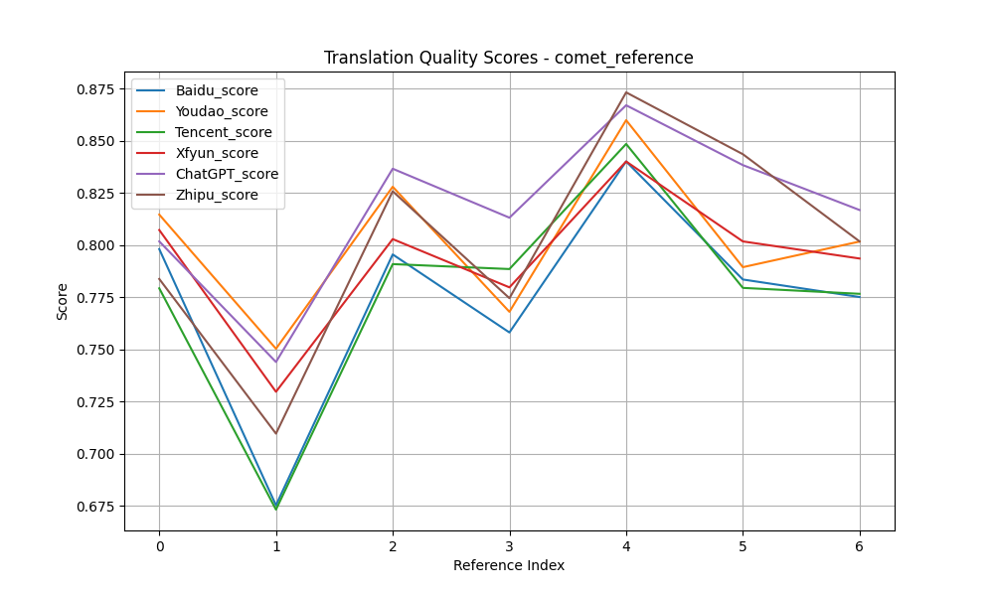
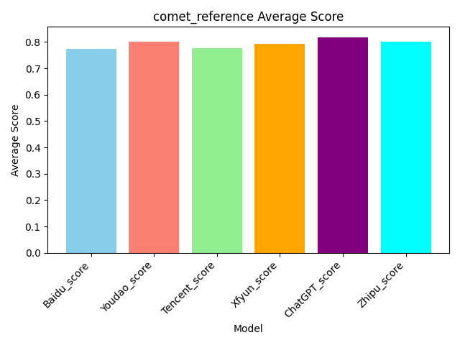
Source | Reference | Baidu | Baidu_score | Youdao | Youdao_score | Tencent | Tencent_score | Xfyun | Xfyun_score | ChatGPT | ChatGPT_score | Zhipu | Zhipu_score
Mr. and Mrs. Dursley, of number four, Privet Drive, were proud to say that they were perfectly normal, thank you very much. They were the last people you'd expect to be involved in anything strange or mysterious, because they just didn't hold with such nonsense. | 住在四号普里怀特街的杜斯利先生及夫人，非常骄傲地宣称自己是十分正常的人。但是他们最不希望见到的就是任何奇怪或神秘故事中的人物，因为他们对此总是嗤之以鼻。 | 女贞路四号的德思礼夫妇很自豪地说，他们完全正常，非常感谢。他们是你最不希望卷入任何奇怪或神秘的事情的人，因为他们就是不认同这种无稽之谈。 | 0.7980119586 | 住在女贞路四号的德思礼先生和夫人很自豪地说他们完全正常，非常感谢。他们是你最不希望卷入任何奇怪或神秘的事情的人，因为他们就是不接受这种无稽之谈。 | 0.81455689669 | 住在Privet Drive四号的德思利先生和夫人自豪地说，他们非常正常，非常感谢。他们是你最不可能想到的人会参与任何奇怪或神秘的事情，因为他们就是不同意这种废话。 | 0.77920508385 | 住在女贞路四号的德思礼夫妇很自豪地说，他们是完全正常的，非常感谢。他们是你最不希望卷入任何奇怪或神秘的事情的人，因为他们不接受这种无稽之谈。 | 0.80715841055 | 4号女贞路的德思礼先生和德思礼太太非常自豪地说他们是非常正常的人，谢谢。他们是你最不可能认为会与任何奇怪或神秘事情有牵连的人，因为他们根本不相信这种胡闹。 | 0.8017103076 | 德思礼先生和夫人，住在小径街4号，非常自豪地说他们非常正常，谢谢您。他们是您最后会想到会卷入任何奇怪或神秘事情的人，因为他们根本不接受这种胡说八道。 | 0.78369605541
When Mr. and Mrs. Dursley woke up on the dull, gray Tuesday our story starts, there was nothing about the cloudy sky outside to suggest that strange and mysterious things would soon be happening all over the country. Mr. Dursley hummed as he picked out his most boring tie for work, and Mrs. Dursley gossiped away happily as she wrestled a screaming Dudley into his high chair. | 当杜斯利先生和夫人在灰暗阴沉的星期二早晨醒来时，我们的故事便开始了。虽然外面阴云密布的天空并不能预示着今天一定会有什么离奇古怪的事情发生。杜斯利先生一边哼着小曲一边拿出他最差的领带准备去上班，杜斯利夫人则一边口中叨念着一边把依依呀呀的达德里放到高椅子上去。 | 当德思礼夫妇在沉闷、灰暗的星期二醒来时，我们的故事开始了，外面多云的天空并没有表明全国各地很快就会发生奇怪而神秘的事情。德思礼先生一边哼着歌，一边挑选他最无聊的领带去上班，德思礼太太一边把一个尖叫的达力抓进他的高脚椅，一边愉快地闲聊着。 | 0.67519986629 | 当德思礼夫妇在那个阴沉、灰暗的星期二醒来时，我们的故事开始了。外面多云的天空没有任何迹象表明，奇怪而神秘的事情即将在全国各地发生。德思礼先生一边哼着歌，一边挑选他最无聊的领带去上班。德思礼太太一边开心地闲聊着，一边把尖叫的达力抱到他的高椅子上。 | 0.7502425313 | 当德思礼先生和夫人在沉闷、灰暗的星期二醒来时，我们的故事开始了，外面多云的天空没有任何迹象表明全国各地很快就会发生奇怪而神秘的事情。德思礼先生一边哼着歌，一边挑选了他最无聊的工作领带，而德思礼夫人一边把尖叫的达力摔在他的高脚椅上，一边开心地闲聊。 | 0.67313057184 | 当德思礼先生和德思礼太太在那个阴沉、灰暗的星期二醒来时，我们的故事开始了，外面多云的天空并没有任何迹象表明，奇怪而神秘的事情很快就会在全国各地发生。德思礼先生一边哼着歌，一边挑选他最乏味的领带去上班，德思礼太太一边把尖叫着的达力推到他的高脚椅上，一边高兴地闲聊着。 | 0.729608953 | 当德思礼先生和德思礼夫人醒来时，我们的故事始于一个阴沉的灰色星期二。外面的阴云密布，毫无迹象表明奇怪而神秘的事情将很快在全国各地发生。德思礼先生一边哼着小曲，一边挑选他最无聊的领带去上班，而德思礼夫人则一边高兴地八卦，一边奋力将尖叫的达力按进他的小高椅。 | 0.74388813972 | 在故事开始的那个沉闷的灰色星期二，当德思礼先生和夫人醒来时，外面阴沉的天空并没有任何迹象表明奇怪而神秘的事情很快就会在全国各地发生。德思礼先生在挑选上班最无聊的领带时还哼着小曲，而德思礼夫人则一边快乐地闲聊，一边把尖叫的达力和他的高脚椅斗争了一番。 | 0.70955109596
Mr. Dursley was the director of a firm called Grunnings, which made drills. He was a big, beefy man with hardly any neck, although he did have a very large mustache. Mrs. Dursley was thin and blonde and had nearly twice the usual amount of neck, which came in very useful as she spent so much of her time craning over garden fences, spying on the neighbors. The Dursleys had a small son called Dudley and in their opinion there was no finer boy anywhere. | 杜斯利先生是一家叫作格朗宁斯的钻机工厂的老板。他非常肥壮、结实，几乎肥到没有颈根，但却有一把大胡子。杜斯利夫人则非常苗条，一头金发。她的颈根有常人的两倍那么长，这使得她整天伸长脖子透过花园围栏去偷窥邻居家的动静变得非常容易。杜斯利夫妇有个儿子叫做达德里。在他们眼中，这世界上再没有比达德里更棒的男孩了。 | 德思礼先生是一家名为Grunnings的公司的董事，该公司生产钻头。他是个身材魁梧的男人，几乎没有脖子，尽管他确实留着很大的胡子。德思礼太太身材瘦削，金发碧眼，脖子几乎是平时的两倍，这对她来说非常有用，因为她花了很多时间在花园栅栏上窥探邻居。德思礼家有一个小儿子叫达力，在他们看来，没有比他更好的男孩了。 | 0.79545009136 | 德思礼先生是格朗宁斯公司的主管，这家公司生产钻头。他是个魁梧结实的男人，几乎没有脖子，尽管他的胡子很大。德思礼太太身材瘦削，金发碧眼，脖子几乎是平时的两倍长，这很有用，因为她花了很多时间把头探过花园的栅栏，监视邻居们。德思礼家有个小儿子叫达力，在他们看来，没有比他更好的孩子了。 | 0.82789808512 | 德思礼先生是一家名为Grunnings的公司的董事，该公司生产钻头。他是一个魁梧的男人，几乎没有脖子，尽管他有一把非常大的胡子。德思礼夫人身材瘦削，金发碧眼，脖子几乎是平时的两倍，这一点非常有用，因为她大部分时间都在花园栅栏上伸着懒腰，监视邻居。德思礼一家有一个小儿子，名叫达德利，在他们看来，没有比这更好的男孩了。 | 0.79081732035 | 德思礼先生是一家名为Grunnings的钻孔机制造公司的主管。他是一个高大健壮的男人，几乎没有脖子，虽然他确实有一个非常大的胡子。德思礼太太很瘦，金发碧眼，脖子几乎是平时的两倍，这对她非常有用，因为她花了很多时间在花园篱笆上伸长脖子，窥探邻居。德思礼夫妇有个小儿子叫达力，在他们看来，世界上没有比达力更好的孩子了。 | 0.80280631781 | 德思礼先生是一个叫格朗宁的公司的主管，这家公司生产钻机。他是一个身材高大、肌肉发达的男人，几乎没有脖子，尽管他有一撮非常大的胡子。德思礼太太则瘦瘦的，有着金发，脖子几乎比普通人的长了一倍，这对她来说非常有用，因为她花了很多时间越过花园围栏偷看邻居们。德思礼夫妇有一个叫达力的小儿子，在他们看来，世界上没有比他更好的男孩了。 | 0.83654403687 | 德思礼先生是一家名为格兰宁斯的公司的高管，这家公司生产钻头。他是个高大健壮的男子，几乎没什么脖子，不过他确实有一副非常大的八字胡。德思礼夫人则瘦弱金发，脖子长度几乎是常人的两倍，这在她在花园围栏上伸长脖子偷窥邻居时非常有用。德思礼夫妇有一个小儿子名叫达力，在他们看来，世界上没有比他更出色的孩子了。 | 0.82572424412
None of them noticed a large, tawny owl flutter past the window. At half past eight, Mr. Dursley picked up his briefcase, pecked Mrs. Dursley on the cheek, and tried to kiss Dudley good-bye but missed, because Dudley was now having a tantrum and throwing his cereal at the walls. "Little tyke," chortled Mr. Dursley as he left the house. He got into his car and backed out of number four's drive. | 没有一个人注意到这时有一只巨大的褐色的猫头鹰从窗外掠过。八点半时，杜斯利先生拿起他的公文包去上班。临行前，在杜斯刊夫人的面颊上吻了一下算是告别。他本来要在达德里脸上也亲一口的，但是因为达德里正在发脾气并且把麦片往墙上扔，便只好作罢。"小淘气！"杜斯利先生呵呵大笑地走出门口钻进他的车，倒着车驶出了四号车道。 | 他们谁也没注意到一只黄褐色的大猫头鹰从窗户飞过。八点半，德思礼先生拿起他的公文包，啄了啄德思礼太太的脸颊，试图和达力吻别，但没吻到，因为达力现在发脾气了，把麦片扔到墙上。“小家伙，”德思礼先生离开家时哈哈大笑。他上了车，从四号车道后退。 | 0.75804305077 | 他们谁也没有注意到一只黄褐色的大猫头鹰振翅飞过窗户。八点半的时候，德思礼先生拿起公文包，在德思礼夫人的脸颊上亲了一下，又想跟达力吻别，可是没亲到，因为达力正在发脾气，把麦片扔到墙上。“小家伙。”德思礼先生笑着离开了房子。他上了车，从四号的车道上倒了出来。 | 0.76794797182 | 他们没有注意到一只黄褐色的大猫头鹰从窗户飞过。八点半，德思礼先生拿起公文包，在德思礼夫人的脸颊上亲了一口，试图与达力吻别，但没能如愿，因为达力现在发脾气，把麦片扔到墙上。“小家伙，”德思礼先生离开家时咯咯地笑着说道。他上了车，退出了四号车道。 | 0.78844225407 | 他们谁也没有注意到一只黄褐色的大猫头鹰从窗前飞过。八点半，德思礼先生拿起他的公文包，在德思礼太太的脸颊上吻了一下，想和达力吻别，但没成功，因为达力正在发脾气，把他的麦片扔到墙上。“小家伙，”德思礼先生离开家时咯咯地笑着说。他钻进车里，倒出了四号车道。 | 0.77966445684 | 他们谁也没有注意到一只大而黄褐色的猫头鹰在窗外飞过。八点半，德思礼先生拿起公文包，亲了亲德思礼太太的面颊，想吻一下达力道别，但没成功，因为达力正大发脾气，把麦片粥扔到墙上。“小捣蛋鬼，”德思礼先生离开房子时咯咯地笑道。他上了车，从四号的车道倒车出去。 | 0.81307035685 | 他们谁也没有注意到一只巨大的茶色猫头鹰从窗外掠过。 八点半，德思礼先生拿起他的公文包，在德思礼夫人的脸颊上轻轻吻了一下，想要吻别达德利，但却没吻到，因为达德利此刻正在发脾气，把他的谷物扔向墙壁。"小捣蛋鬼，"德思礼先生笑着离开了房子。他坐进车里，从四号的车道倒车出来。 | 0.77447575331
The Dursleys had everything they wanted, but they also had a secret, and their greatest fear was that somebody would discover it. They didn't think they could bear it if anyone found out about the Potters. Mrs. Potter was Mrs. Dursley's sister, but they hadn't met for several years; in fact, Mrs. Dursley pretended she didn't have a sister, because her sister and her good-for-nothing husband were as unDursleyish as it was possible to be. The Dursleys shuddered to think what the neighbors would say if the Potters arrived in the street. The Dursleys knew that the Potters had a small son, too, but they had never even seen him. This boy was another good reason for keeping the Potters away; they didn't want Dudley mixing with a child like that. | 杜斯利一家几乎有他们想要的一切东西。但是他们也有一个秘密，而且他们最大的担心就是有一天别人会发现这个秘密。如果有人知道关于波特一家的事，他们就会认为自己无法保守这个秘密了。波特夫人是杜斯利夫人的妹妹，但是她们已经有很多年没有见面了、事实上，杜斯利夫人假装她从来没有什么妹妹，因为她的妹妹和那不中用的妹夫没有一丝一毫杜斯利家族的风范。一想到波特一家的到来会招致邻居的议论，杜斯利一家就会浑身发抖。杜斯利一家知道波特夫妇也有一个儿子，只是未曾谋面。这个小男孩也成了杜斯利一家避开波特一家的借口，因为他们不希望听话的达德里与这种小孩混在一起。 | 德思礼一家拥有他们想要的一切，但他们也有一个秘密，他们最大的恐惧是有人会发现它。他们认为如果有人发现波特一家，他们无法忍受。波特太太是德思礼太太的妹妹，但他们已经好几年没见面了；事实上，德思礼太太假装她没有妹妹，因为她的妹妹和她那一无是处的丈夫尽可能地不像德思礼家。德思礼一家想到波特一家到了街上，邻居们会说什么，都吓得发抖。德思礼一家知道波特家也有一个小儿子，但他们甚至从未见过他。这个男孩是另一个让波特一家远离的好理由；他们不想让达力和那样的孩子混在一起。 | 0.84003609419 | 德思礼一家拥有他们想要的一切，但他们也有一个秘密，他们最担心的是有人会发现这个秘密。他们觉得如果有人发现波特一家的事，他们就受不了了。波特夫人是德思礼夫人的妹妹，但她们已经好几年没见面了。事实上，德思礼太太假装自己没有妹妹，因为她姐姐和她那一无是处的丈夫都是德思礼家的人。德思礼一家一想到如果波特一家来到街上，邻居们会说些什么，就不寒而栗。德思礼一家知道波特夫妇也有一个小儿子，但他们从来没有见过他。这个男孩是让波特一家远离的另一个好理由;他们不想让达力和那样的孩子混在一起。 | 0.85981041193 | 德思礼一家拥有他们想要的一切，但他们也有一个秘密，他们最担心的就是有人发现。他们认为如果有人发现波特一家的事，他们无法忍受。波特夫人是德思礼夫人的妹妹，但他们已经好几年没见面了。事实上，德思礼夫人假装自己没有妹妹，因为她的妹妹和她那个一无是处的丈夫是多么不像德思礼了。德思礼一家想到如果波特一家走到街上，邻居们会说什么，他们就不寒而栗。德思礼一家知道波特一家也有一个小儿子，但他们从未见过他。这个男孩是让波特一家远离的另一个很好的理由;他们不希望达德利和这样的孩子混在一起。 | 0.84841161966 | 德思礼一家拥有他们想要的一切，但他们也有一个秘密，他们最担心的是有人会发现这个秘密。他们认为，如果有人发现波特夫妇的事，他们无法忍受。波特夫人是德思礼夫人的妹妹，但他们已经有好几年没见面了。事实上，夫人。德思礼假装她没有妹妹，因为她的妹妹和她那一无是处的丈夫是最不像德思礼的人。德思礼一家不寒而栗地想到，如果波特一家来到街上，邻居们会说些什么。德思礼夫妇知道波特夫妇也有一个小儿子，但他们甚至从未见过他。这个男孩是另一个让波特夫妇远离的好理由。他们不想让达德利和那样的孩子混在一起。 | 0.84001606703 | 德思礼一家有他们想要的一切，但他们也有一个秘密，而他们最大的恐惧就是被别人发现这个秘密。他们觉得如果有人知道波特一家，他们简直无法承受。波特夫人是德思礼太太的妹妹，但她们已经有好几年没有见过面了；实际上，德思礼太太假装自己没有妹妹，因为她的妹妹和那位一无是处的丈夫尽可能地不像德思礼一家。想到如果波特一家出现在街上，邻居们会说什么，德思礼一家就不寒而栗。德思礼一家知道波特一家有一个小儿子，但他们从未见过这个孩子。这个男孩是另外一个很好的理由来让波特一家远离；他们不希望达力与这样的孩子混在一起。 | 0.86696344614 | 德思礼一家拥有他们想要的一切，但他们也有一个秘密，他们最害怕的就是有人会发现它。他们无法忍受如果有人发现了波特一家的事情。波特夫人是德思礼夫人的姐姐，但她们已经好几年没见面了；实际上，德思礼夫人假装自己没有姐姐，因为她的姐姐和那个不务正业的丈夫简直是与德思礼家族的风格格格不入。一想到波特一家如果出现在街上，邻居们会怎么说，德思礼一家就不寒而栗。德思礼一家知道波特家也有一个小孩，但他们甚至从未见过他。这个男孩也是他们要把波特一家拒之门外的好理由；他们不希望达利与这样的孩子交往。 | 0.87314260006
It was on the corner of the street that he noticed the first sign of something peculiar -- a cat reading a map. For a second, Mr. Dursley didn't realize what he had seen -- then he jerked his head around to look again. There was a tabby cat standing on the corner of Privet Drive, but there wasn't a map in sight. What could he have been thinking of? It must have been a trick of the light. Mr. Dursley blinked and stared at the cat. It stared back. As Mr. Dursley drove around the corner and up the road, he watched the cat in his mirror. It was now reading the sign that said Privet Drive -- no, looking at the sign; cats couldn't read maps or signs. Mr. Dursley gave himself a little shake and put the cat out of his mind. As he drove toward town he thought of nothing except a large order of drills he was hoping to get that day. | 当他驶到街的拐角处时，他发现了第一件不寻常的事情——一只猫在看地图。开始时杜斯利先生并没有感到有什么不妥。到他意识到并猛地转过头去看时，只见那只肥嘟嘟的猫还蹲在那里，可是地图却没有了。天哪，杜斯利先生想，我怎么可能有这种想法呢？刚才我一定是眼花了。杜斯利先生眨了眨眼，又看了那只猫一眼。那只猫回了他一眼。正在杜斯利先生驶进拐角准备上另一条路时，他又在后视镜里看了一眼那只猫，现在那只猫正在读着"普里怀特街"的路牌——不，它只是朝路牌看而已，猫是不可能会认识任何地图或路牌的。杜斯利先生浑身一抖，想极力摆脱关于那只猫的任何想法。在接下来的路程里，杜斯利想的全都是关于他如何希望得到一大笔钻机的订单之类的事情。 | 就在街角，他注意到了一些奇怪的东西的第一个迹象——一只猫在看地图。德思礼先生有一秒钟没有意识到他看到了什么，然后他猛地转过头来又看了一眼。女贞路拐角处有一只虎斑猫，但眼前没有地图。他到底在想什么？这一定是光线的诡计。德思礼先生眨了眨眼，盯着猫看。它回头看了看。德思礼先生转过街角，沿着路走，他看着镜子里的猫。现在，它正在看女贞路的牌子——不，看牌子；猫看不懂地图或标志。德思礼先生轻轻摇晃了一下，把那只猫抛诸脑后。当他开车去镇上时，除了他希望那天能得到的一大堆演习外，他什么也没想。 | 0.78343337774 | 就在街角，他注意到第一个奇怪的迹象——一只猫在看地图。一时间，德思礼先生还没有意识到自己看到了什么——然后他猛地扭过头去看了看。有一只虎斑猫站在女贞路的拐角处，但没有看到地图。他在想什么呢?这一定是光的把戏。德思礼先生眨了眨眼睛，盯着那只猫。它盯着我看。德思礼先生开车拐过街角，沿路而上，他从镜子里看到了那只猫。它现在正在看那块写着女贞路的牌子——不，是看着牌子;猫看不懂地图或指示牌。德思礼先生轻轻抖了抖身子，把那只猫从脑子里赶了出去。当他开车去镇上的时候，除了希望那天能得到一大批钻机，他什么也没想。 | 0.78935021162 | 正是在街角，他注意到了一些奇怪的迹象--一只猫在看地图。有那么一瞬间，德思礼先生没有意识到自己看到了什么--然后他猛地转头再次看去。一只虎斑猫站在樱草路的拐角处，但看不到地图。他到底在想什么？这一定是光的诡计。德思礼先生眨了眨眼睛，盯着那只猫。它也盯着它。当德思礼先生开车绕过拐角并沿着路行驶时，他在镜子里看着那只猫。它现在正在阅读写着“李子路”的标志--不，是在看标志;猫无法阅读地图或标志。德思礼先生轻轻摇晃了一下，把猫抛在脑后。当他开车进城时，他什么也没想，除了他希望那天能拿到的一大笔演习。 | 0.77941888571 | 就在街道的拐角处，他注意到了一件奇怪的事情的第一个迹象--一只猫在看地图。有那么一秒钟，德思礼先生没有意识到他看到了什么--然后他猛地转过头去再看一遍。有一只虎斑猫站在女贞路的拐角处，但看不到地图。他到底在想什么？这一定是光的诡计。德思礼先生眨了眨眼睛，盯着猫。它回瞪着。当德思礼先生开车转过街角，沿着路往上走时，他从镜子里看到了那只猫。他正在看那块写着“女贞路”的路牌--不，是在看路牌。猫看不懂地图和路标。德思礼先生摇了摇身子，忘记了那只猫。当他开车进城时，他什么也没想，只想着他希望当天能得到的一大批钻头。 | 0.80169385672 | 他是在街角注意到第一件奇怪的事情——一只猫在看地图。达力先生有一秒钟没意识到他看到了什么——然后他猛地转过头来再看一次。在女贞路的拐角处，有一只虎斑猫站在那里，但看不见地图。他究竟在想什么呢？这一定是光线的问题。达力先生眨了眨眼，盯着那只猫。猫也盯着他。随着达力先生开车转过街角往前走，他从后视镜中看着那只猫。那只猫正在看写有“女贞路”字样的标志——不，应该是看着标志；猫不可能看地图或标志。达力先生摇了摇头，不再去想那只猫。当他开车进城时，他除了想着那天希望能拿到的一大笔钻头订单外，什么也没想。 | 0.8382819891 | 就在街道的拐角处，他注意到了一些奇怪现象的第一个迹象——一只正在看地图的猫。一瞬间，德思礼先生没有意识到自己看到了什么——然后他猛地转过头去想再看一眼。在Privet Drive的拐角处站着一只虎斑猫，但附近却看不到地图。他都在想些什么呢？这一定是光线的错觉。德思礼先生眨了眨眼，盯着那只猫看。那只猫也回盯着他。当德思礼先生开车绕过拐角，沿着路前行时，他在后视镜里观察着那只猫。那只猫现在正在看标着“Privet Drive”的牌子——不，应该是在看牌子；猫不可能读地图或标志。德思礼先生轻轻摇了摇头，把那只猫从自己的脑海中赶走。当他开车朝镇上驶去时，除了希望自己那天能接到一大笔钻头的订单外，什么也没想。 | 0.84350460768
Average |  |  | 0.77502907316 |  | 0.80163435141 |  | 0.77657095591 |  | 0.79349134366 |  | 0.81674304605 |  | 0.80168239276

comet_no_reference
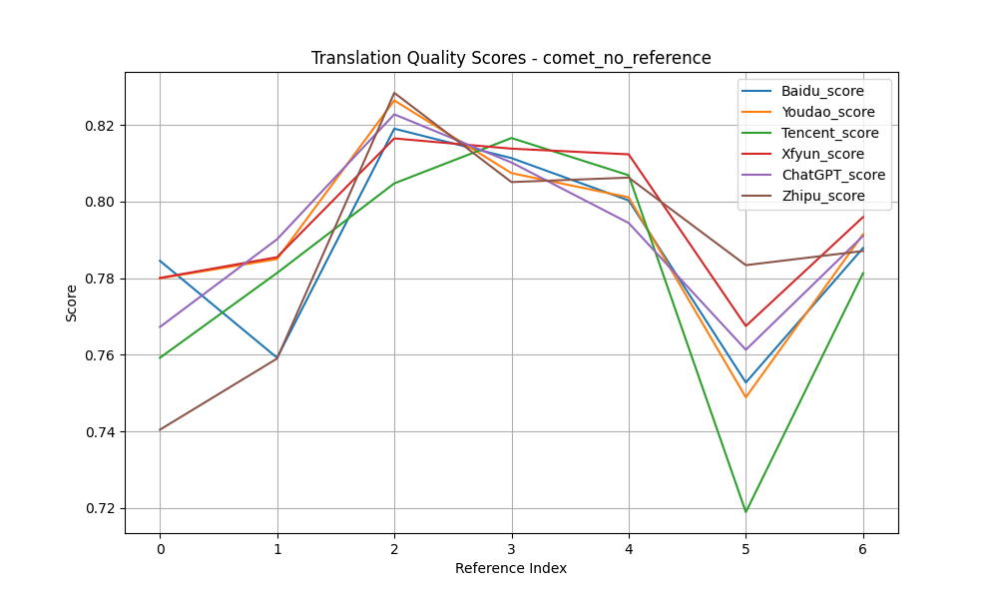
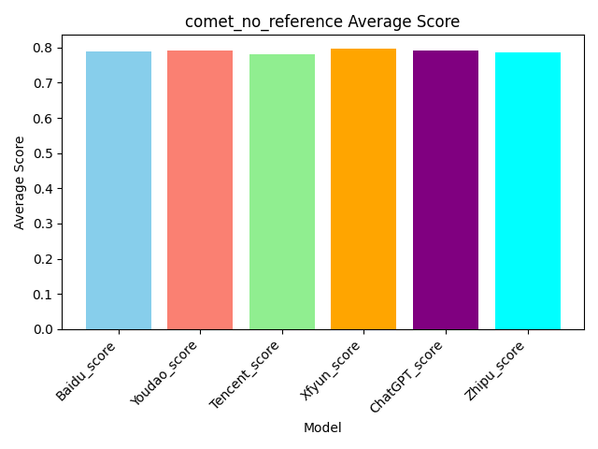
Source | Reference | Baidu | Baidu_score | Youdao | Youdao_score | Tencent | Tencent_score | Xfyun | Xfyun_score | ChatGPT | ChatGPT_score | Zhipu | Zhipu_score
Mr. and Mrs. Dursley, of number four, Privet Drive, were proud to say that they were perfectly normal, thank you very much. They were the last people you'd expect to be involved in anything strange or mysterious, because they just didn't hold with such nonsense. | 住在四号普里怀特街的杜斯利先生及夫人，非常骄傲地宣称自己是十分正常的人。但是他们最不希望见到的就是任何奇怪或神秘故事中的人物，因为他们对此总是嗤之以鼻。 | 女贞路四号的德思礼夫妇很自豪地说，他们完全正常，非常感谢。他们是你最不希望卷入任何奇怪或神秘的事情的人，因为他们就是不认同这种无稽之谈。 | 0.78451490402 | 住在女贞路四号的德思礼先生和夫人很自豪地说他们完全正常，非常感谢。他们是你最不希望卷入任何奇怪或神秘的事情的人，因为他们就是不接受这种无稽之谈。 | 0.7799320817 | 住在Privet Drive四号的德思利先生和夫人自豪地说，他们非常正常，非常感谢。他们是你最不可能想到的人会参与任何奇怪或神秘的事情，因为他们就是不同意这种废话。 | 0.75919950008 | 住在女贞路四号的德思礼夫妇很自豪地说，他们是完全正常的，非常感谢。他们是你最不希望卷入任何奇怪或神秘的事情的人，因为他们不接受这种无稽之谈。 | 0.78003323078 | 4号女贞路的德思礼先生和德思礼太太非常自豪地说他们是非常正常的人，谢谢。他们是你最不可能认为会与任何奇怪或神秘事情有牵连的人，因为他们根本不相信这种胡闹。 | 0.76723855734 | 德思礼先生和夫人，住在小径街4号，非常自豪地说他们非常正常，谢谢您。他们是您最后会想到会卷入任何奇怪或神秘事情的人，因为他们根本不接受这种胡说八道。 | 0.74043214321
When Mr. and Mrs. Dursley woke up on the dull, gray Tuesday our story starts, there was nothing about the cloudy sky outside to suggest that strange and mysterious things would soon be happening all over the country. Mr. Dursley hummed as he picked out his most boring tie for work, and Mrs. Dursley gossiped away happily as she wrestled a screaming Dudley into his high chair. | 当杜斯利先生和夫人在灰暗阴沉的星期二早晨醒来时，我们的故事便开始了。虽然外面阴云密布的天空并不能预示着今天一定会有什么离奇古怪的事情发生。杜斯利先生一边哼着小曲一边拿出他最差的领带准备去上班，杜斯利夫人则一边口中叨念着一边把依依呀呀的达德里放到高椅子上去。 | 当德思礼夫妇在沉闷、灰暗的星期二醒来时，我们的故事开始了，外面多云的天空并没有表明全国各地很快就会发生奇怪而神秘的事情。德思礼先生一边哼着歌，一边挑选他最无聊的领带去上班，德思礼太太一边把一个尖叫的达力抓进他的高脚椅，一边愉快地闲聊着。 | 0.75921106339 | 当德思礼夫妇在那个阴沉、灰暗的星期二醒来时，我们的故事开始了。外面多云的天空没有任何迹象表明，奇怪而神秘的事情即将在全国各地发生。德思礼先生一边哼着歌，一边挑选他最无聊的领带去上班。德思礼太太一边开心地闲聊着，一边把尖叫的达力抱到他的高椅子上。 | 0.78496307135 | 当德思礼先生和夫人在沉闷、灰暗的星期二醒来时，我们的故事开始了，外面多云的天空没有任何迹象表明全国各地很快就会发生奇怪而神秘的事情。德思礼先生一边哼着歌，一边挑选了他最无聊的工作领带，而德思礼夫人一边把尖叫的达力摔在他的高脚椅上，一边开心地闲聊。 | 0.78134560585 | 当德思礼先生和德思礼太太在那个阴沉、灰暗的星期二醒来时，我们的故事开始了，外面多云的天空并没有任何迹象表明，奇怪而神秘的事情很快就会在全国各地发生。德思礼先生一边哼着歌，一边挑选他最乏味的领带去上班，德思礼太太一边把尖叫着的达力推到他的高脚椅上，一边高兴地闲聊着。 | 0.78545510769 | 当德思礼先生和德思礼夫人醒来时，我们的故事始于一个阴沉的灰色星期二。外面的阴云密布，毫无迹象表明奇怪而神秘的事情将很快在全国各地发生。德思礼先生一边哼着小曲，一边挑选他最无聊的领带去上班，而德思礼夫人则一边高兴地八卦，一边奋力将尖叫的达力按进他的小高椅。 | 0.79013860226 | 在故事开始的那个沉闷的灰色星期二，当德思礼先生和夫人醒来时，外面阴沉的天空并没有任何迹象表明奇怪而神秘的事情很快就会在全国各地发生。德思礼先生在挑选上班最无聊的领带时还哼着小曲，而德思礼夫人则一边快乐地闲聊，一边把尖叫的达力和他的高脚椅斗争了一番。 | 0.75900781155
Mr. Dursley was the director of a firm called Grunnings, which made drills. He was a big, beefy man with hardly any neck, although he did have a very large mustache. Mrs. Dursley was thin and blonde and had nearly twice the usual amount of neck, which came in very useful as she spent so much of her time craning over garden fences, spying on the neighbors. The Dursleys had a small son called Dudley and in their opinion there was no finer boy anywhere. | 杜斯利先生是一家叫作格朗宁斯的钻机工厂的老板。他非常肥壮、结实，几乎肥到没有颈根，但却有一把大胡子。杜斯利夫人则非常苗条，一头金发。她的颈根有常人的两倍那么长，这使得她整天伸长脖子透过花园围栏去偷窥邻居家的动静变得非常容易。杜斯利夫妇有个儿子叫做达德里。在他们眼中，这世界上再没有比达德里更棒的男孩了。 | 德思礼先生是一家名为Grunnings的公司的董事，该公司生产钻头。他是个身材魁梧的男人，几乎没有脖子，尽管他确实留着很大的胡子。德思礼太太身材瘦削，金发碧眼，脖子几乎是平时的两倍，这对她来说非常有用，因为她花了很多时间在花园栅栏上窥探邻居。德思礼家有一个小儿子叫达力，在他们看来，没有比他更好的男孩了。 | 0.81898754835 | 德思礼先生是格朗宁斯公司的主管，这家公司生产钻头。他是个魁梧结实的男人，几乎没有脖子，尽管他的胡子很大。德思礼太太身材瘦削，金发碧眼，脖子几乎是平时的两倍长，这很有用，因为她花了很多时间把头探过花园的栅栏，监视邻居们。德思礼家有个小儿子叫达力，在他们看来，没有比他更好的孩子了。 | 0.82636147738 | 德思礼先生是一家名为Grunnings的公司的董事，该公司生产钻头。他是一个魁梧的男人，几乎没有脖子，尽管他有一把非常大的胡子。德思礼夫人身材瘦削，金发碧眼，脖子几乎是平时的两倍，这一点非常有用，因为她大部分时间都在花园栅栏上伸着懒腰，监视邻居。德思礼一家有一个小儿子，名叫达德利，在他们看来，没有比这更好的男孩了。 | 0.80471479893 | 德思礼先生是一家名为Grunnings的钻孔机制造公司的主管。他是一个高大健壮的男人，几乎没有脖子，虽然他确实有一个非常大的胡子。德思礼太太很瘦，金发碧眼，脖子几乎是平时的两倍，这对她非常有用，因为她花了很多时间在花园篱笆上伸长脖子，窥探邻居。德思礼夫妇有个小儿子叫达力，在他们看来，世界上没有比达力更好的孩子了。 | 0.81645262241 | 德思礼先生是一个叫格朗宁的公司的主管，这家公司生产钻机。他是一个身材高大、肌肉发达的男人，几乎没有脖子，尽管他有一撮非常大的胡子。德思礼太太则瘦瘦的，有着金发，脖子几乎比普通人的长了一倍，这对她来说非常有用，因为她花了很多时间越过花园围栏偷看邻居们。德思礼夫妇有一个叫达力的小儿子，在他们看来，世界上没有比他更好的男孩了。 | 0.82272583246 | 德思礼先生是一家名为格兰宁斯的公司的高管，这家公司生产钻头。他是个高大健壮的男子，几乎没什么脖子，不过他确实有一副非常大的八字胡。德思礼夫人则瘦弱金发，脖子长度几乎是常人的两倍，这在她在花园围栏上伸长脖子偷窥邻居时非常有用。德思礼夫妇有一个小儿子名叫达力，在他们看来，世界上没有比他更出色的孩子了。 | 0.82833594084
None of them noticed a large, tawny owl flutter past the window. At half past eight, Mr. Dursley picked up his briefcase, pecked Mrs. Dursley on the cheek, and tried to kiss Dudley good-bye but missed, because Dudley was now having a tantrum and throwing his cereal at the walls. "Little tyke," chortled Mr. Dursley as he left the house. He got into his car and backed out of number four's drive. | 没有一个人注意到这时有一只巨大的褐色的猫头鹰从窗外掠过。八点半时，杜斯利先生拿起他的公文包去上班。临行前，在杜斯刊夫人的面颊上吻了一下算是告别。他本来要在达德里脸上也亲一口的，但是因为达德里正在发脾气并且把麦片往墙上扔，便只好作罢。"小淘气！"杜斯利先生呵呵大笑地走出门口钻进他的车，倒着车驶出了四号车道。 | 他们谁也没注意到一只黄褐色的大猫头鹰从窗户飞过。八点半，德思礼先生拿起他的公文包，啄了啄德思礼太太的脸颊，试图和达力吻别，但没吻到，因为达力现在发脾气了，把麦片扔到墙上。“小家伙，”德思礼先生离开家时哈哈大笑。他上了车，从四号车道后退。 | 0.8113065958 | 他们谁也没有注意到一只黄褐色的大猫头鹰振翅飞过窗户。八点半的时候，德思礼先生拿起公文包，在德思礼夫人的脸颊上亲了一下，又想跟达力吻别，可是没亲到，因为达力正在发脾气，把麦片扔到墙上。“小家伙。”德思礼先生笑着离开了房子。他上了车，从四号的车道上倒了出来。 | 0.8073874712 | 他们没有注意到一只黄褐色的大猫头鹰从窗户飞过。八点半，德思礼先生拿起公文包，在德思礼夫人的脸颊上亲了一口，试图与达力吻别，但没能如愿，因为达力现在发脾气，把麦片扔到墙上。“小家伙，”德思礼先生离开家时咯咯地笑着说道。他上了车，退出了四号车道。 | 0.81654977798 | 他们谁也没有注意到一只黄褐色的大猫头鹰从窗前飞过。八点半，德思礼先生拿起他的公文包，在德思礼太太的脸颊上吻了一下，想和达力吻别，但没成功，因为达力正在发脾气，把他的麦片扔到墙上。“小家伙，”德思礼先生离开家时咯咯地笑着说。他钻进车里，倒出了四号车道。 | 0.81377345324 | 他们谁也没有注意到一只大而黄褐色的猫头鹰在窗外飞过。八点半，德思礼先生拿起公文包，亲了亲德思礼太太的面颊，想吻一下达力道别，但没成功，因为达力正大发脾气，把麦片粥扔到墙上。“小捣蛋鬼，”德思礼先生离开房子时咯咯地笑道。他上了车，从四号的车道倒车出去。 | 0.81017023325 | 他们谁也没有注意到一只巨大的茶色猫头鹰从窗外掠过。 八点半，德思礼先生拿起他的公文包，在德思礼夫人的脸颊上轻轻吻了一下，想要吻别达德利，但却没吻到，因为达德利此刻正在发脾气，把他的谷物扔向墙壁。"小捣蛋鬼，"德思礼先生笑着离开了房子。他坐进车里，从四号的车道倒车出来。 | 0.80505567789
The Dursleys had everything they wanted, but they also had a secret, and their greatest fear was that somebody would discover it. They didn't think they could bear it if anyone found out about the Potters. Mrs. Potter was Mrs. Dursley's sister, but they hadn't met for several years; in fact, Mrs. Dursley pretended she didn't have a sister, because her sister and her good-for-nothing husband were as unDursleyish as it was possible to be. The Dursleys shuddered to think what the neighbors would say if the Potters arrived in the street. The Dursleys knew that the Potters had a small son, too, but they had never even seen him. This boy was another good reason for keeping the Potters away; they didn't want Dudley mixing with a child like that. | 杜斯利一家几乎有他们想要的一切东西。但是他们也有一个秘密，而且他们最大的担心就是有一天别人会发现这个秘密。如果有人知道关于波特一家的事，他们就会认为自己无法保守这个秘密了。波特夫人是杜斯利夫人的妹妹，但是她们已经有很多年没有见面了、事实上，杜斯利夫人假装她从来没有什么妹妹，因为她的妹妹和那不中用的妹夫没有一丝一毫杜斯利家族的风范。一想到波特一家的到来会招致邻居的议论，杜斯利一家就会浑身发抖。杜斯利一家知道波特夫妇也有一个儿子，只是未曾谋面。这个小男孩也成了杜斯利一家避开波特一家的借口，因为他们不希望听话的达德里与这种小孩混在一起。 | 德思礼一家拥有他们想要的一切，但他们也有一个秘密，他们最大的恐惧是有人会发现它。他们认为如果有人发现波特一家，他们无法忍受。波特太太是德思礼太太的妹妹，但他们已经好几年没见面了；事实上，德思礼太太假装她没有妹妹，因为她的妹妹和她那一无是处的丈夫尽可能地不像德思礼家。德思礼一家想到波特一家到了街上，邻居们会说什么，都吓得发抖。德思礼一家知道波特家也有一个小儿子，但他们甚至从未见过他。这个男孩是另一个让波特一家远离的好理由；他们不想让达力和那样的孩子混在一起。 | 0.80027079582 | 德思礼一家拥有他们想要的一切，但他们也有一个秘密，他们最担心的是有人会发现这个秘密。他们觉得如果有人发现波特一家的事，他们就受不了了。波特夫人是德思礼夫人的妹妹，但她们已经好几年没见面了。事实上，德思礼太太假装自己没有妹妹，因为她姐姐和她那一无是处的丈夫都是德思礼家的人。德思礼一家一想到如果波特一家来到街上，邻居们会说些什么，就不寒而栗。德思礼一家知道波特夫妇也有一个小儿子，但他们从来没有见过他。这个男孩是让波特一家远离的另一个好理由;他们不想让达力和那样的孩子混在一起。 | 0.80107241869 | 德思礼一家拥有他们想要的一切，但他们也有一个秘密，他们最担心的就是有人发现。他们认为如果有人发现波特一家的事，他们无法忍受。波特夫人是德思礼夫人的妹妹，但他们已经好几年没见面了。事实上，德思礼夫人假装自己没有妹妹，因为她的妹妹和她那个一无是处的丈夫是多么不像德思礼了。德思礼一家想到如果波特一家走到街上，邻居们会说什么，他们就不寒而栗。德思礼一家知道波特一家也有一个小儿子，但他们从未见过他。这个男孩是让波特一家远离的另一个很好的理由;他们不希望达德利和这样的孩子混在一起。 | 0.8068344593 | 德思礼一家拥有他们想要的一切，但他们也有一个秘密，他们最担心的是有人会发现这个秘密。他们认为，如果有人发现波特夫妇的事，他们无法忍受。波特夫人是德思礼夫人的妹妹，但他们已经有好几年没见面了。事实上，夫人。德思礼假装她没有妹妹，因为她的妹妹和她那一无是处的丈夫是最不像德思礼的人。德思礼一家不寒而栗地想到，如果波特一家来到街上，邻居们会说些什么。德思礼夫妇知道波特夫妇也有一个小儿子，但他们甚至从未见过他。这个男孩是另一个让波特夫妇远离的好理由。他们不想让达德利和那样的孩子混在一起。 | 0.81229126453 | 德思礼一家有他们想要的一切，但他们也有一个秘密，而他们最大的恐惧就是被别人发现这个秘密。他们觉得如果有人知道波特一家，他们简直无法承受。波特夫人是德思礼太太的妹妹，但她们已经有好几年没有见过面了；实际上，德思礼太太假装自己没有妹妹，因为她的妹妹和那位一无是处的丈夫尽可能地不像德思礼一家。想到如果波特一家出现在街上，邻居们会说什么，德思礼一家就不寒而栗。德思礼一家知道波特一家有一个小儿子，但他们从未见过这个孩子。这个男孩是另外一个很好的理由来让波特一家远离；他们不希望达力与这样的孩子混在一起。 | 0.7943854332 | 德思礼一家拥有他们想要的一切，但他们也有一个秘密，他们最害怕的就是有人会发现它。他们无法忍受如果有人发现了波特一家的事情。波特夫人是德思礼夫人的姐姐，但她们已经好几年没见面了；实际上，德思礼夫人假装自己没有姐姐，因为她的姐姐和那个不务正业的丈夫简直是与德思礼家族的风格格格不入。一想到波特一家如果出现在街上，邻居们会怎么说，德思礼一家就不寒而栗。德思礼一家知道波特家也有一个小孩，但他们甚至从未见过他。这个男孩也是他们要把波特一家拒之门外的好理由；他们不希望达利与这样的孩子交往。 | 0.80622172356
It was on the corner of the street that he noticed the first sign of something peculiar -- a cat reading a map. For a second, Mr. Dursley didn't realize what he had seen -- then he jerked his head around to look again. There was a tabby cat standing on the corner of Privet Drive, but there wasn't a map in sight. What could he have been thinking of? It must have been a trick of the light. Mr. Dursley blinked and stared at the cat. It stared back. As Mr. Dursley drove around the corner and up the road, he watched the cat in his mirror. It was now reading the sign that said Privet Drive -- no, looking at the sign; cats couldn't read maps or signs. Mr. Dursley gave himself a little shake and put the cat out of his mind. As he drove toward town he thought of nothing except a large order of drills he was hoping to get that day. | 当他驶到街的拐角处时，他发现了第一件不寻常的事情——一只猫在看地图。开始时杜斯利先生并没有感到有什么不妥。到他意识到并猛地转过头去看时，只见那只肥嘟嘟的猫还蹲在那里，可是地图却没有了。天哪，杜斯利先生想，我怎么可能有这种想法呢？刚才我一定是眼花了。杜斯利先生眨了眨眼，又看了那只猫一眼。那只猫回了他一眼。正在杜斯利先生驶进拐角准备上另一条路时，他又在后视镜里看了一眼那只猫，现在那只猫正在读着"普里怀特街"的路牌——不，它只是朝路牌看而已，猫是不可能会认识任何地图或路牌的。杜斯利先生浑身一抖，想极力摆脱关于那只猫的任何想法。在接下来的路程里，杜斯利想的全都是关于他如何希望得到一大笔钻机的订单之类的事情。 | 就在街角，他注意到了一些奇怪的东西的第一个迹象——一只猫在看地图。德思礼先生有一秒钟没有意识到他看到了什么，然后他猛地转过头来又看了一眼。女贞路拐角处有一只虎斑猫，但眼前没有地图。他到底在想什么？这一定是光线的诡计。德思礼先生眨了眨眼，盯着猫看。它回头看了看。德思礼先生转过街角，沿着路走，他看着镜子里的猫。现在，它正在看女贞路的牌子——不，看牌子；猫看不懂地图或标志。德思礼先生轻轻摇晃了一下，把那只猫抛诸脑后。当他开车去镇上时，除了他希望那天能得到的一大堆演习外，他什么也没想。 | 0.7527576685 | 就在街角，他注意到第一个奇怪的迹象——一只猫在看地图。一时间，德思礼先生还没有意识到自己看到了什么——然后他猛地扭过头去看了看。有一只虎斑猫站在女贞路的拐角处，但没有看到地图。他在想什么呢?这一定是光的把戏。德思礼先生眨了眨眼睛，盯着那只猫。它盯着我看。德思礼先生开车拐过街角，沿路而上，他从镜子里看到了那只猫。它现在正在看那块写着女贞路的牌子——不，是看着牌子;猫看不懂地图或指示牌。德思礼先生轻轻抖了抖身子，把那只猫从脑子里赶了出去。当他开车去镇上的时候，除了希望那天能得到一大批钻机，他什么也没想。 | 0.74888306856 | 正是在街角，他注意到了一些奇怪的迹象--一只猫在看地图。有那么一瞬间，德思礼先生没有意识到自己看到了什么--然后他猛地转头再次看去。一只虎斑猫站在樱草路的拐角处，但看不到地图。他到底在想什么？这一定是光的诡计。德思礼先生眨了眨眼睛，盯着那只猫。它也盯着它。当德思礼先生开车绕过拐角并沿着路行驶时，他在镜子里看着那只猫。它现在正在阅读写着“李子路”的标志--不，是在看标志;猫无法阅读地图或标志。德思礼先生轻轻摇晃了一下，把猫抛在脑后。当他开车进城时，他什么也没想，除了他希望那天能拿到的一大笔演习。 | 0.71892809868 | 就在街道的拐角处，他注意到了一件奇怪的事情的第一个迹象--一只猫在看地图。有那么一秒钟，德思礼先生没有意识到他看到了什么--然后他猛地转过头去再看一遍。有一只虎斑猫站在女贞路的拐角处，但看不到地图。他到底在想什么？这一定是光的诡计。德思礼先生眨了眨眼睛，盯着猫。它回瞪着。当德思礼先生开车转过街角，沿着路往上走时，他从镜子里看到了那只猫。他正在看那块写着“女贞路”的路牌--不，是在看路牌。猫看不懂地图和路标。德思礼先生摇了摇身子，忘记了那只猫。当他开车进城时，他什么也没想，只想着他希望当天能得到的一大批钻头。 | 0.76749074459 | 他是在街角注意到第一件奇怪的事情——一只猫在看地图。达力先生有一秒钟没意识到他看到了什么——然后他猛地转过头来再看一次。在女贞路的拐角处，有一只虎斑猫站在那里，但看不见地图。他究竟在想什么呢？这一定是光线的问题。达力先生眨了眨眼，盯着那只猫。猫也盯着他。随着达力先生开车转过街角往前走，他从后视镜中看着那只猫。那只猫正在看写有“女贞路”字样的标志——不，应该是看着标志；猫不可能看地图或标志。达力先生摇了摇头，不再去想那只猫。当他开车进城时，他除了想着那天希望能拿到的一大笔钻头订单外，什么也没想。 | 0.76129698753 | 就在街道的拐角处，他注意到了一些奇怪现象的第一个迹象——一只正在看地图的猫。一瞬间，德思礼先生没有意识到自己看到了什么——然后他猛地转过头去想再看一眼。在Privet Drive的拐角处站着一只虎斑猫，但附近却看不到地图。他都在想些什么呢？这一定是光线的错觉。德思礼先生眨了眨眼，盯着那只猫看。那只猫也回盯着他。当德思礼先生开车绕过拐角，沿着路前行时，他在后视镜里观察着那只猫。那只猫现在正在看标着“Privet Drive”的牌子——不，应该是在看牌子；猫不可能读地图或标志。德思礼先生轻轻摇了摇头，把那只猫从自己的脑海中赶走。当他开车朝镇上驶去时，除了希望自己那天能接到一大笔钻头的订单外，什么也没想。 | 0.78337287903
Average |  |  | 0.78784142931 |  | 0.79143326481 |  | 0.78126204014 |  | 0.79591607054 |  | 0.79099260767 |  | 0.78707102935

images
